SAP連携イメージ
NBC（WBS基幹システム）及び外冷（Chainflow I）から受信するデータには、１レコードにつき最大８明細がセットされている。
Asteriaでは、明細ごとに１レコードとして出力し、SAPへ連携する。

 | 変換イメージ
 | WBS基幹システム/Chainflow Iからの受信データ（固定長）

 | インターフェース 識別 | ID | 拠点 コード | 冷蔵庫 コード | 事業所 コード | レコード内 明細件数 | 【明細1】 |  |  |  |  | 【明細2】 |  |  |  |  | 【明細3】 |  |  |  |  | 【明細4】 |  |  |  |  | 【明細5】 |  |  |  |  | 【明細6】 |  |  |  |  | 【明細7】 |  |  |  |  | 【明細8】 |  |  |  |  | 余白
 |  |  |  |  |  |  | 冷ロット № | 入庫日 | 在庫 ケース数 | 在庫 本数 | 定貫／ 不定貫 区分 | 冷ロット № | 入庫日 | 在庫 ケース数 | 在庫 本数 | 定貫／ 不定貫 区分 | 冷ロット № | 入庫日 | 在庫 ケース数 | 在庫 本数 | 定貫／ 不定貫 区分 | 冷ロット № | 入庫日 | 在庫 ケース数 | 在庫 本数 | 定貫／ 不定貫 区分 | 冷ロット № | 入庫日 | 在庫 ケース数 | 在庫 本数 | 定貫／ 不定貫 区分 | 冷ロット № | 入庫日 | 在庫 ケース数 | 在庫 本数 | 定貫／ 不定貫 区分 | 冷ロット № | 入庫日 | 在庫 ケース数 | 在庫 本数 | 定貫／ 不定貫 区分 | 冷ロット № | 入庫日 | 在庫 ケース数 | 在庫 本数 | 定貫／ 不定貫 区分
 | B019 | Z2 |  | 004000001 | 0482 | 5 | 1001 | 20260401 | 000011 | 000 | 0 | 1002 | 20260402 | 000012 | 000 | 1 | 1003 | 20260403 | 000013 | 000 | 0 | 1004 | 20260404 | 000014 | 000 | 0 | 1005 | 20260405 | 000015 | 000 | 1 |  | 00000000 | 000000 | 000 |  |  | 00000000 | 000000 | 000 |  |  | 00000000 | 000000 | 000
 | B019 | Z2 |  | 004000001 | 0054 | 1 | 2001 | 20260411 | 000021 | 000 | 0 |  | 00000000 | 000000 | 000 |  |  | 00000000 | 000000 | 000 |  |  | 00000000 | 000000 | 000 |  |  | 00000000 | 000000 | 000 |  |  | 00000000 | 000000 | 000 |  |  | 00000000 | 000000 | 000 |  |  | 00000000 | 000000 | 000

「レコード内明細件数」の値分の明細が格納されており、その件数分出力する
（数値+半角スペースの２桁）

 | Asteriaで以下のようににマッピング、ファイル出力し、SAPへ連携（tsv）

 | 共通配送先 | プラント コード | 冷ロット № | 入庫日 | 在庫 ケース 数 | 定貫／ 不定貫 区分
 | 24000001 | 1101 | 1001 | 20260401 | 11 | 0
 | 24000001 | 1101 | 1002 | 20260402 | 12 | 1
 | 24000001 | 1101 | 1003 | 20260403 | 13 | 0 |  | 受信１レコード目（明細５件）
 | 24000001 | 1101 | 1004 | 20260404 | 14 | 0
 | 24000001 | 1101 | 1005 | 20260405 | 15 | 1
 | 24000001 | 2201 | 2001 | 20260411 | 21 | 0 | → | 受信２レコード目（明細１件）

明細部でない項目は
入力の同一内容を出力する
（プラントコードは事業所コードから変換表にて変換セット）
明細からの出力
明細件数分、レコード出力する

20260424_起動バラメータ変数名変更
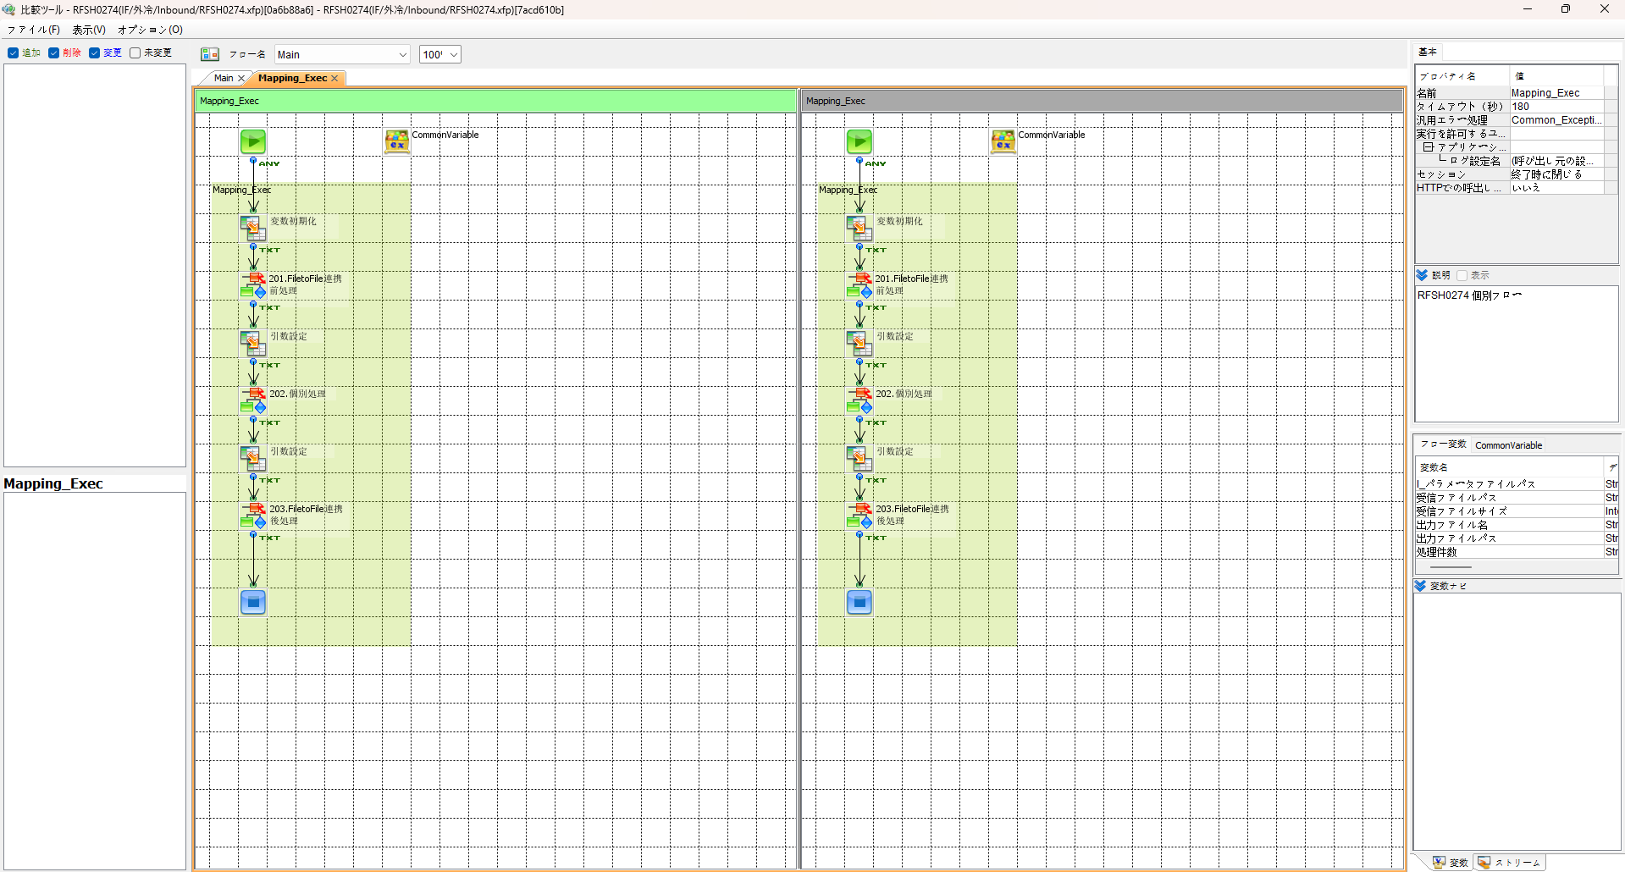
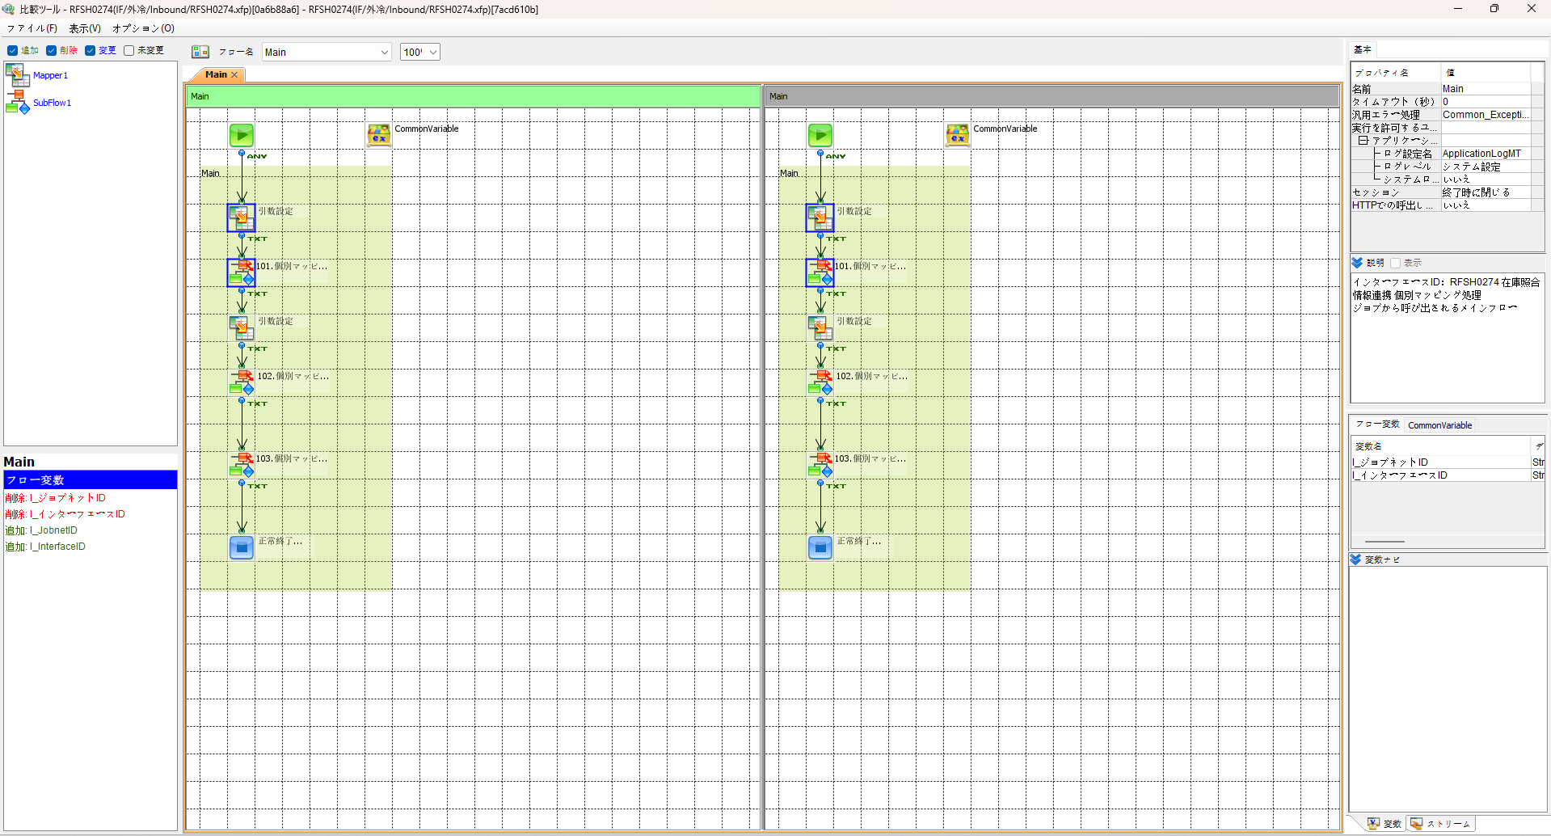

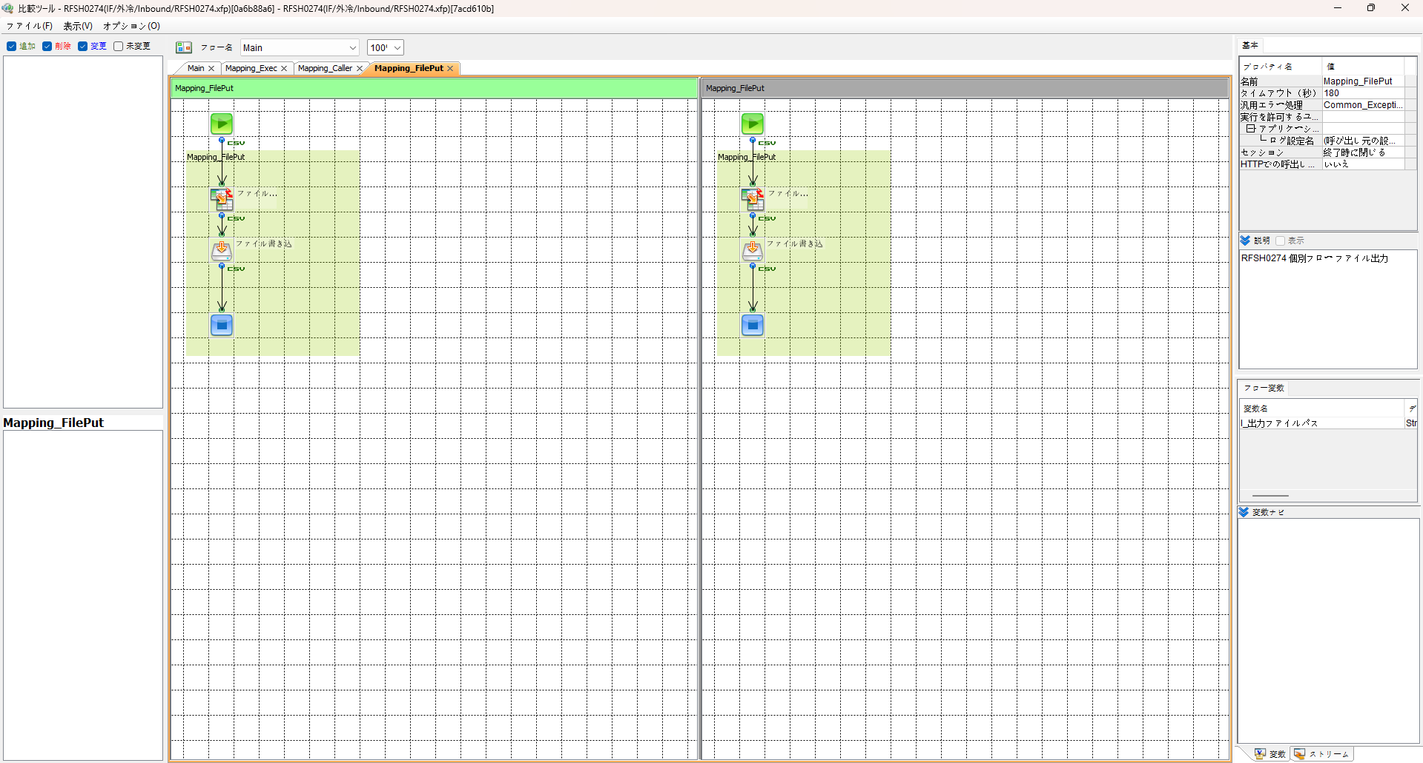
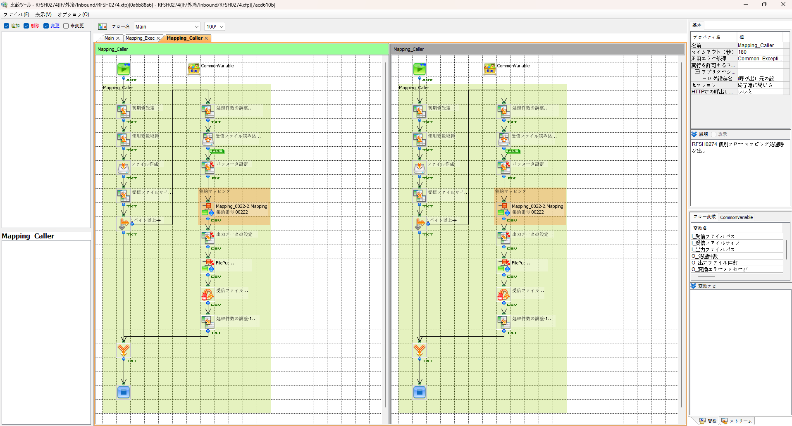

エビデンス(共通)
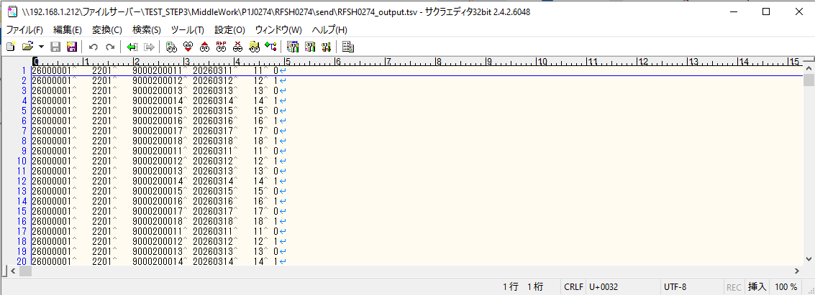
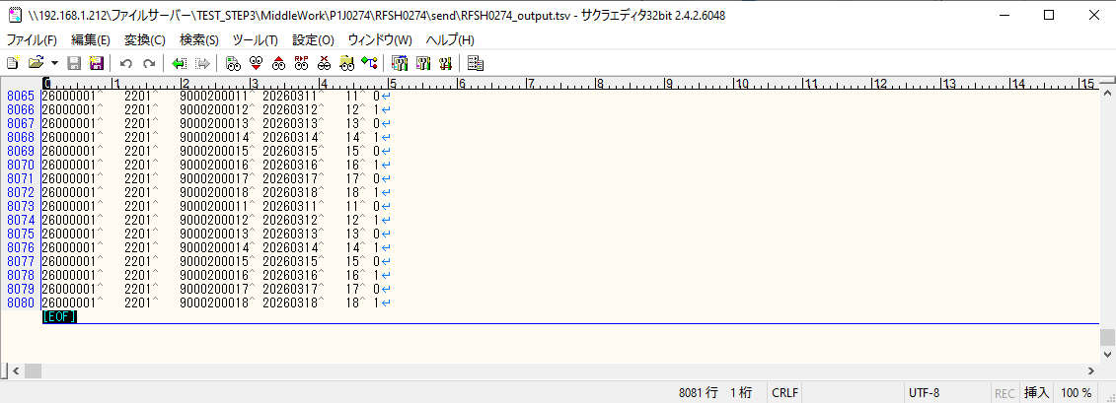
テスト実施

テストフロー
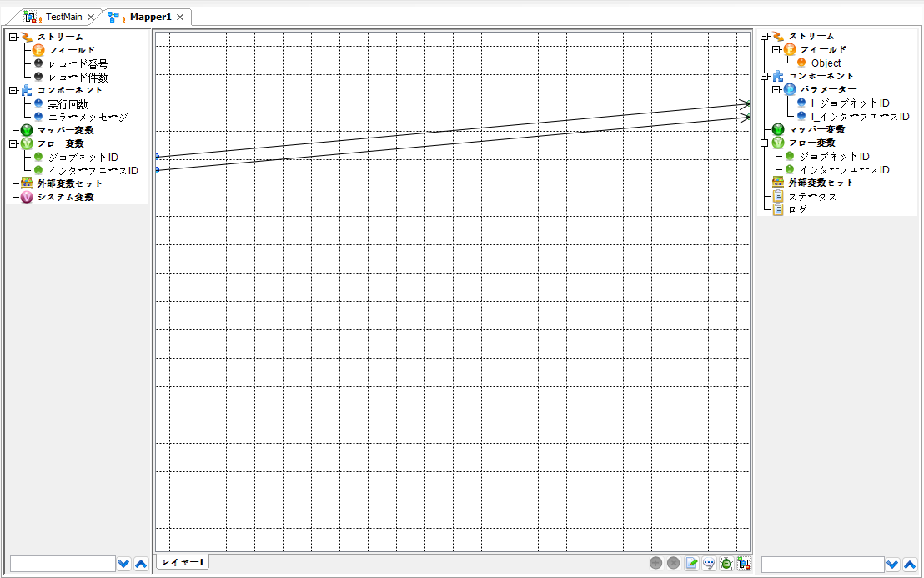

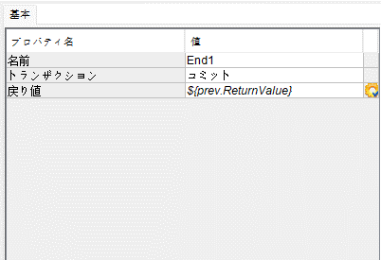

起動パラメータ.フロー変数を
RFSH0274.Mainのパラメータに受け渡す

RFSH0274 Main の戻り値をテストフローの戻り値に設定

■1回目 正常系・1000件未満・ファイル送信前結合有無=false

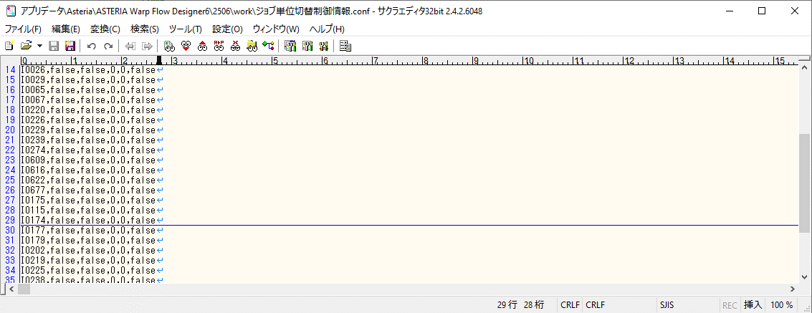

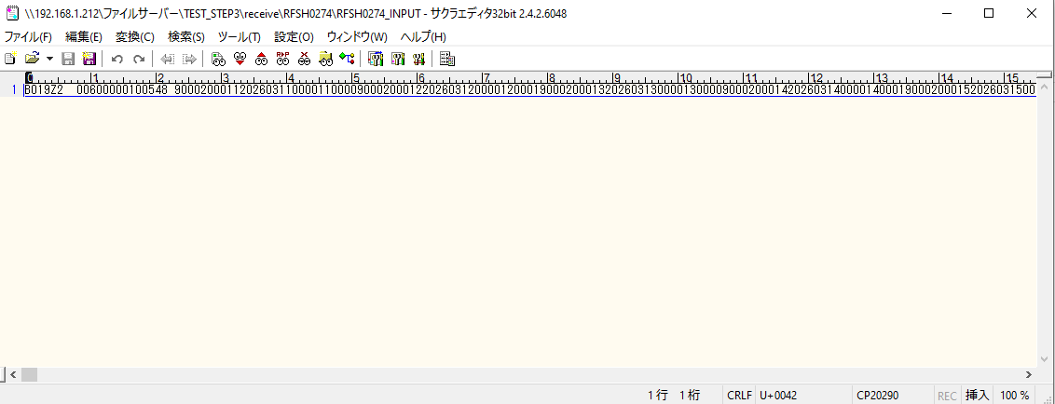

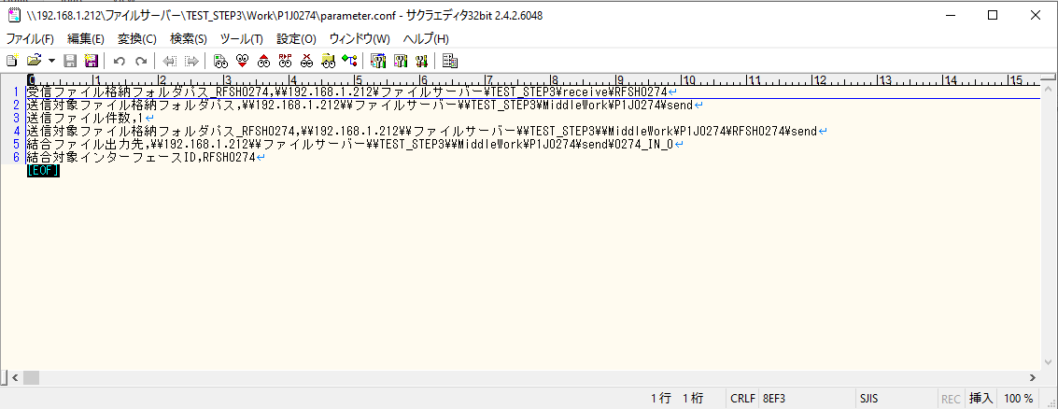

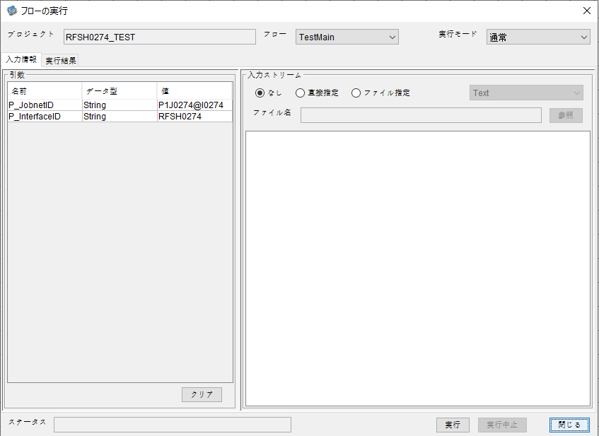
P_ジョブネットID=P1J0274@I0274
P_インターフェースID=RFSH0274

 |  | 実行結果
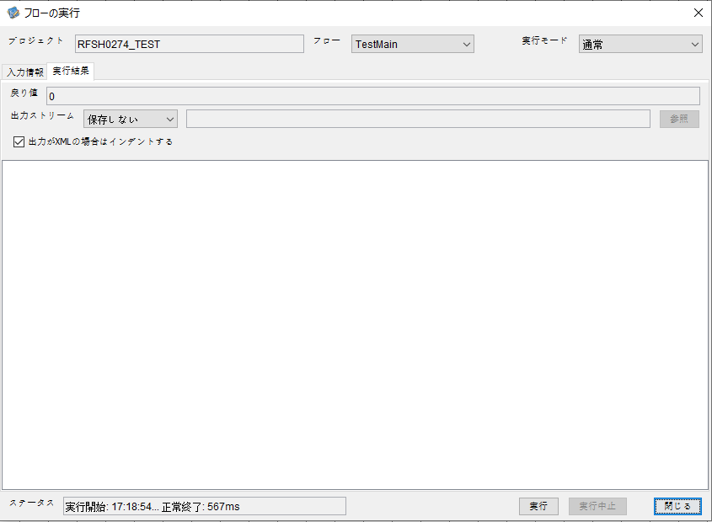

 | No.1-2-1

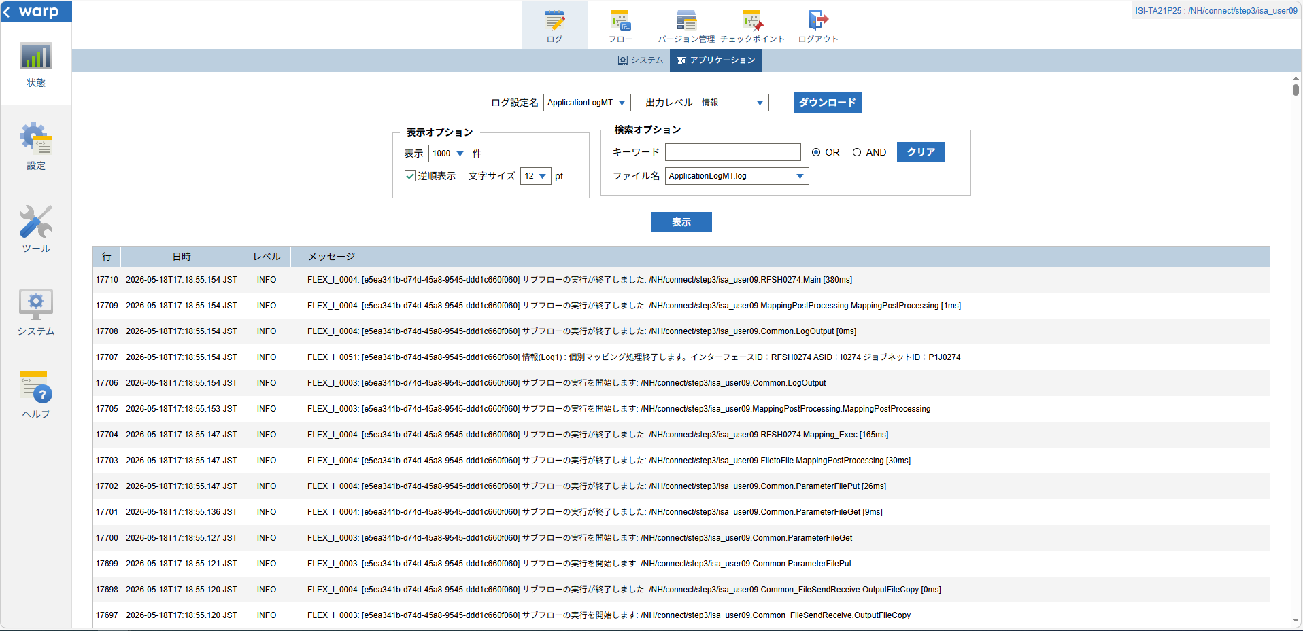
 | No.1-1-1

 |  | 行 | 日時 | レベル | メッセージ
 |  | 17658 | 2026-05-18T17:18:54.774 JST | INFO | FLEX_I_0003: [e5ea341b-d74d-45a8-9545-ddd1c660f060] サブフローの実行を開始します: /NH/connect/step3/isa_user09.RFSH0274.Main
 | No.2-1-1 | 17659 | 2026-05-18T17:18:54.828 JST | INFO | FLEX_I_0003: [e5ea341b-d74d-45a8-9545-ddd1c660f060] サブフローの実行を開始します: /NH/connect/step3/isa_user09.MappingPreProcessing.MappingPreProcessing
 |  | 17660 | 2026-05-18T17:18:54.851 JST | INFO | FLEX_I_0003: [e5ea341b-d74d-45a8-9545-ddd1c660f060] サブフローの実行を開始します: /NH/connect/step3/isa_user09.Common.LogOutput
 | No.2-2-1 | 17661 | 2026-05-18T17:18:54.851 JST | INFO | FLEX_I_0051: [e5ea341b-d74d-45a8-9545-ddd1c660f060] 情報(Log1) : 個別マッピング処理開始します。インターフェースID：RFSH0274 ASID：I0274 ジョブネットID：P1J0274
 |  | 17662 | 2026-05-18T17:18:54.851 JST | INFO | FLEX_I_0004: [e5ea341b-d74d-45a8-9545-ddd1c660f060] サブフローの実行が終了しました: /NH/connect/step3/isa_user09.Common.LogOutput [1ms]
 |  | 17663 | 2026-05-18T17:18:54.852 JST | INFO | FLEX_I_0003: [e5ea341b-d74d-45a8-9545-ddd1c660f060] サブフローの実行を開始します: /NH/connect/step3/isa_user09.Common.InputParameterCheck
 |  | 17664 | 2026-05-18T17:18:54.852 JST | INFO | FLEX_I_0004: [e5ea341b-d74d-45a8-9545-ddd1c660f060] サブフローの実行が終了しました: /NH/connect/step3/isa_user09.Common.InputParameterCheck [0ms]
 |  | 17665 | 2026-05-18T17:18:54.853 JST | INFO | FLEX_I_0003: [e5ea341b-d74d-45a8-9545-ddd1c660f060] サブフローの実行を開始します: /NH/connect/step3/isa_user09.Common.SettingInit
 |  | 17666 | 2026-05-18T17:18:54.882 JST | INFO | FLEX_I_0004: [e5ea341b-d74d-45a8-9545-ddd1c660f060] サブフローの実行が終了しました: /NH/connect/step3/isa_user09.Common.SettingInit [29ms]
 |  | 17667 | 2026-05-18T17:18:54.883 JST | INFO | FLEX_I_0003: [e5ea341b-d74d-45a8-9545-ddd1c660f060] サブフローの実行を開始します: /NH/connect/step3/isa_user09.Common.ParameterFileGet
 |  | 17668 | 2026-05-18T17:18:54.894 JST | INFO | FLEX_I_0004: [e5ea341b-d74d-45a8-9545-ddd1c660f060] サブフローの実行が終了しました: /NH/connect/step3/isa_user09.Common.ParameterFileGet [11ms]
 |  | 17669 | 2026-05-18T17:18:54.920 JST | INFO | FLEX_I_0003: [e5ea341b-d74d-45a8-9545-ddd1c660f060] サブフローの実行を開始します: /NH/connect/step3/isa_user09.Common_FileSendReceive.WorkFileDelete
 |  | 17670 | 2026-05-18T17:18:54.948 JST | INFO | FLEX_I_0004: [e5ea341b-d74d-45a8-9545-ddd1c660f060] サブフローの実行が終了しました: /NH/connect/step3/isa_user09.Common_FileSendReceive.WorkFileDelete [28ms]
 |  | 17671 | 2026-05-18T17:18:54.948 JST | INFO | FLEX_I_0003: [e5ea341b-d74d-45a8-9545-ddd1c660f060] サブフローの実行を開始します: /NH/connect/step3/isa_user09.Common.ParameterFileGet
 |  | 17672 | 2026-05-18T17:18:54.958 JST | INFO | FLEX_I_0004: [e5ea341b-d74d-45a8-9545-ddd1c660f060] サブフローの実行が終了しました: /NH/connect/step3/isa_user09.Common.ParameterFileGet [10ms]
 |  | 17673 | 2026-05-18T17:18:54.958 JST | INFO | FLEX_I_0003: [e5ea341b-d74d-45a8-9545-ddd1c660f060] サブフローの実行を開始します: /NH/connect/step3/isa_user09.Common_FileSendReceive.WorkFileDelete
 |  | 17674 | 2026-05-18T17:18:54.959 JST | INFO | FLEX_I_0004: [e5ea341b-d74d-45a8-9545-ddd1c660f060] サブフローの実行が終了しました: /NH/connect/step3/isa_user09.Common_FileSendReceive.WorkFileDelete [1ms]
 |  | 17675 | 2026-05-18T17:18:54.981 JST | INFO | FLEX_I_0003: [e5ea341b-d74d-45a8-9545-ddd1c660f060] サブフローの実行を開始します: /NH/connect/step3/isa_user09.Common_Conversion.GetConversionMst
 |  | 17676 | 2026-05-18T17:18:54.982 JST | INFO | FLEX_I_0004: [e5ea341b-d74d-45a8-9545-ddd1c660f060] サブフローの実行が終了しました: /NH/connect/step3/isa_user09.Common_Conversion.GetConversionMst [1ms]
 |  | 17677 | 2026-05-18T17:18:54.982 JST | INFO | FLEX_I_0004: [e5ea341b-d74d-45a8-9545-ddd1c660f060] サブフローの実行が終了しました: /NH/connect/step3/isa_user09.MappingPreProcessing.MappingPreProcessing [154ms]
 |  | 17678 | 2026-05-18T17:18:54.982 JST | INFO | FLEX_I_0003: [e5ea341b-d74d-45a8-9545-ddd1c660f060] サブフローの実行を開始します: /NH/connect/step3/isa_user09.RFSH0274.Mapping_Exec
 | No.3-1-1 | 17679 | 2026-05-18T17:18:55.030 JST | INFO | FLEX_I_0003: [e5ea341b-d74d-45a8-9545-ddd1c660f060] サブフローの実行を開始します: /NH/connect/step3/isa_user09.FiletoFile.MappingPreProcessing
 |  | 17680 | 2026-05-18T17:18:55.032 JST | INFO | FLEX_I_0003: [e5ea341b-d74d-45a8-9545-ddd1c660f060] サブフローの実行を開始します: /NH/connect/step3/isa_user09.Common.ParameterFileGet
 |  | 17681 | 2026-05-18T17:18:55.047 JST | INFO | FLEX_I_0004: [e5ea341b-d74d-45a8-9545-ddd1c660f060] サブフローの実行が終了しました: /NH/connect/step3/isa_user09.Common.ParameterFileGet [15ms]
 |  | 17682 | 2026-05-18T17:18:55.057 JST | INFO | FLEX_I_0003: [e5ea341b-d74d-45a8-9545-ddd1c660f060] サブフローの実行を開始します: /NH/connect/step3/isa_user09.Common.ParameterFilePut
 |  | 17683 | 2026-05-18T17:18:55.061 JST | INFO | FLEX_I_0003: [e5ea341b-d74d-45a8-9545-ddd1c660f060] サブフローの実行を開始します: /NH/connect/step3/isa_user09.Common.ParameterFileGet
 |  | 17684 | 2026-05-18T17:18:55.070 JST | INFO | FLEX_I_0004: [e5ea341b-d74d-45a8-9545-ddd1c660f060] サブフローの実行が終了しました: /NH/connect/step3/isa_user09.Common.ParameterFileGet [9ms]
 |  | 17685 | 2026-05-18T17:18:55.081 JST | INFO | FLEX_I_0004: [e5ea341b-d74d-45a8-9545-ddd1c660f060] サブフローの実行が終了しました: /NH/connect/step3/isa_user09.Common.ParameterFilePut [24ms]
 |  | 17686 | 2026-05-18T17:18:55.081 JST | INFO | FLEX_I_0004: [e5ea341b-d74d-45a8-9545-ddd1c660f060] サブフローの実行が終了しました: /NH/connect/step3/isa_user09.FiletoFile.MappingPreProcessing [51ms]
 |  | 17687 | 2026-05-18T17:18:55.082 JST | INFO | FLEX_I_0003: [e5ea341b-d74d-45a8-9545-ddd1c660f060] サブフローの実行を開始します: /NH/connect/step3/isa_user09.RFSH0274.Mapping_Caller
 | No.4-1-1 | 17688 | 2026-05-18T17:18:55.105 JST | INFO | FLEX_I_0003: [e5ea341b-d74d-45a8-9545-ddd1c660f060] サブフローの実行を開始します: /NH/connect/step3/isa_user09.Mapping_0022-2.Mapping
 | No.4-2-1 | 17689 | 2026-05-18T17:18:55.112 JST | INFO | FLEX_I_0004: [e5ea341b-d74d-45a8-9545-ddd1c660f060] サブフローの実行が終了しました: /NH/connect/step3/isa_user09.Mapping_0022-2.Mapping [7ms]
 |  | 17690 | 2026-05-18T17:18:55.112 JST | INFO | FLEX_I_0003: [e5ea341b-d74d-45a8-9545-ddd1c660f060] サブフローの実行を開始します: /NH/connect/step3/isa_user09.RFSH0274.Mapping_FilePut
 |  | 17691 | 2026-05-18T17:18:55.116 JST | INFO | FLEX_I_0004: [e5ea341b-d74d-45a8-9545-ddd1c660f060] サブフローの実行が終了しました: /NH/connect/step3/isa_user09.RFSH0274.Mapping_FilePut [4ms]
 |  | 17692 | 2026-05-18T17:18:55.116 JST | INFO | FLEX_I_0004: [e5ea341b-d74d-45a8-9545-ddd1c660f060] サブフローの実行が終了しました: /NH/connect/step3/isa_user09.RFSH0274.Mapping_Caller [34ms]
 | No.5-1-1 | 17693 | 2026-05-18T17:18:55.117 JST | INFO | FLEX_I_0003: [e5ea341b-d74d-45a8-9545-ddd1c660f060] サブフローの実行を開始します: /NH/connect/step3/isa_user09.FiletoFile.MappingPostProcessing
 |  | 17694 | 2026-05-18T17:18:55.118 JST | INFO | FLEX_I_0003: [e5ea341b-d74d-45a8-9545-ddd1c660f060] サブフローの実行を開始します: /NH/connect/step3/isa_user09.Common.LogOutput
 | No.5-3-1 | 17695 | 2026-05-18T17:18:55.119 JST | INFO | FLEX_I_0051: [e5ea341b-d74d-45a8-9545-ddd1c660f060] 情報(Log1) : ファイルを作成しました。インターフェースID：RFSH0274 ASID：I0274 ジョブネットID：P1J0274 ファイル名：RFSH0274_output.tsv 処理件数：8件
 |  | 17696 | 2026-05-18T17:18:55.119 JST | INFO | FLEX_I_0004: [e5ea341b-d74d-45a8-9545-ddd1c660f060] サブフローの実行が終了しました: /NH/connect/step3/isa_user09.Common.LogOutput [1ms]
 |  | 17697 | 2026-05-18T17:18:55.120 JST | INFO | FLEX_I_0003: [e5ea341b-d74d-45a8-9545-ddd1c660f060] サブフローの実行を開始します: /NH/connect/step3/isa_user09.Common_FileSendReceive.OutputFileCopy
 |  | 17698 | 2026-05-18T17:18:55.120 JST | INFO | FLEX_I_0004: [e5ea341b-d74d-45a8-9545-ddd1c660f060] サブフローの実行が終了しました: /NH/connect/step3/isa_user09.Common_FileSendReceive.OutputFileCopy [0ms]
 |  | 17699 | 2026-05-18T17:18:55.121 JST | INFO | FLEX_I_0003: [e5ea341b-d74d-45a8-9545-ddd1c660f060] サブフローの実行を開始します: /NH/connect/step3/isa_user09.Common.ParameterFilePut
 |  | 17700 | 2026-05-18T17:18:55.127 JST | INFO | FLEX_I_0003: [e5ea341b-d74d-45a8-9545-ddd1c660f060] サブフローの実行を開始します: /NH/connect/step3/isa_user09.Common.ParameterFileGet
 |  | 17701 | 2026-05-18T17:18:55.136 JST | INFO | FLEX_I_0004: [e5ea341b-d74d-45a8-9545-ddd1c660f060] サブフローの実行が終了しました: /NH/connect/step3/isa_user09.Common.ParameterFileGet [9ms]
 |  | 17702 | 2026-05-18T17:18:55.147 JST | INFO | FLEX_I_0004: [e5ea341b-d74d-45a8-9545-ddd1c660f060] サブフローの実行が終了しました: /NH/connect/step3/isa_user09.Common.ParameterFilePut [26ms]
 |  | 17703 | 2026-05-18T17:18:55.147 JST | INFO | FLEX_I_0004: [e5ea341b-d74d-45a8-9545-ddd1c660f060] サブフローの実行が終了しました: /NH/connect/step3/isa_user09.FiletoFile.MappingPostProcessing [30ms]
 |  | 17704 | 2026-05-18T17:18:55.147 JST | INFO | FLEX_I_0004: [e5ea341b-d74d-45a8-9545-ddd1c660f060] サブフローの実行が終了しました: /NH/connect/step3/isa_user09.RFSH0274.Mapping_Exec [165ms]
 | No.6-1-1 | 17705 | 2026-05-18T17:18:55.153 JST | INFO | FLEX_I_0003: [e5ea341b-d74d-45a8-9545-ddd1c660f060] サブフローの実行を開始します: /NH/connect/step3/isa_user09.MappingPostProcessing.MappingPostProcessing
 |  | 17706 | 2026-05-18T17:18:55.154 JST | INFO | FLEX_I_0003: [e5ea341b-d74d-45a8-9545-ddd1c660f060] サブフローの実行を開始します: /NH/connect/step3/isa_user09.Common.LogOutput
 |  | 17707 | 2026-05-18T17:18:55.154 JST | INFO | FLEX_I_0051: [e5ea341b-d74d-45a8-9545-ddd1c660f060] 情報(Log1) : 個別マッピング処理終了します。インターフェースID：RFSH0274 ASID：I0274 ジョブネットID：P1J0274
 |  | 17708 | 2026-05-18T17:18:55.154 JST | INFO | FLEX_I_0004: [e5ea341b-d74d-45a8-9545-ddd1c660f060] サブフローの実行が終了しました: /NH/connect/step3/isa_user09.Common.LogOutput [0ms]
 |  | 17709 | 2026-05-18T17:18:55.154 JST | INFO | FLEX_I_0004: [e5ea341b-d74d-45a8-9545-ddd1c660f060] サブフローの実行が終了しました: /NH/connect/step3/isa_user09.MappingPostProcessing.MappingPostProcessing [1ms]
 |  | 17710 | 2026-05-18T17:18:55.154 JST | INFO | FLEX_I_0004: [e5ea341b-d74d-45a8-9545-ddd1c660f060] サブフローの実行が終了しました: /NH/connect/step3/isa_user09.RFSH0274.Main [380ms]

 | No.3-2-1

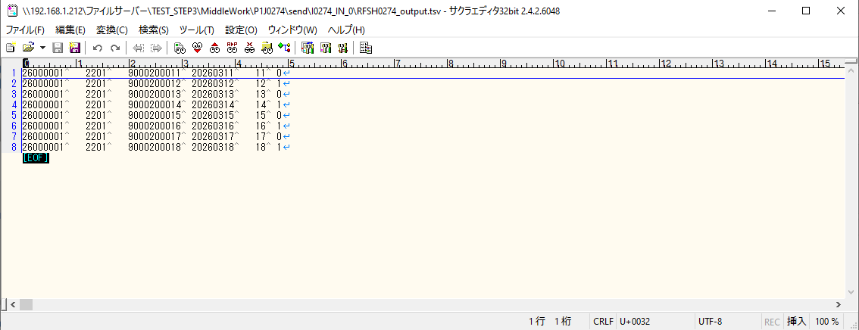
 | No.7-1-1

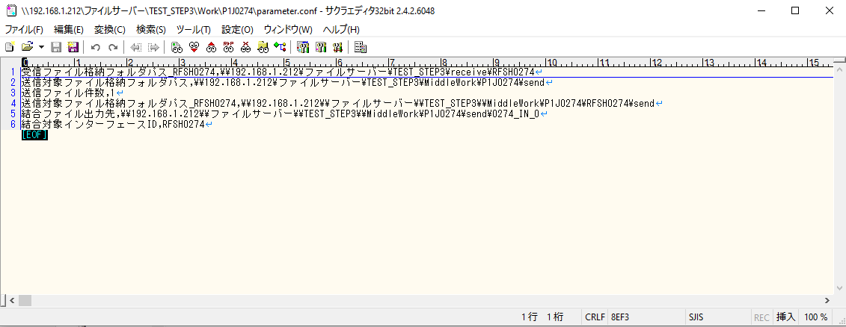
 | No.5-4-1

■2回目 異常系・起動パラメータ不正

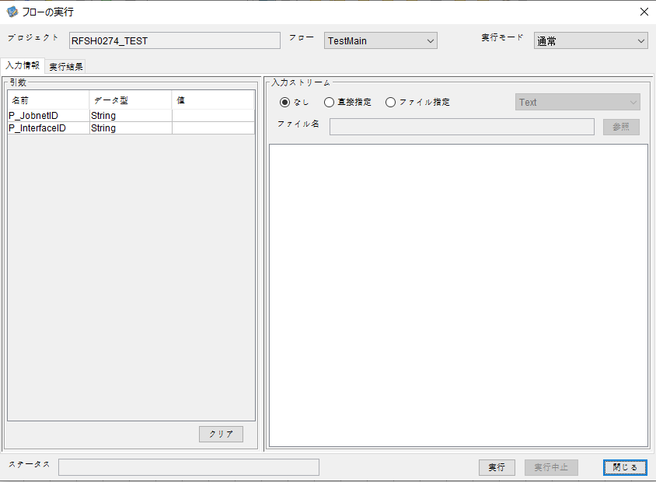
I_ジョブネットID=
I_インターフェースID=

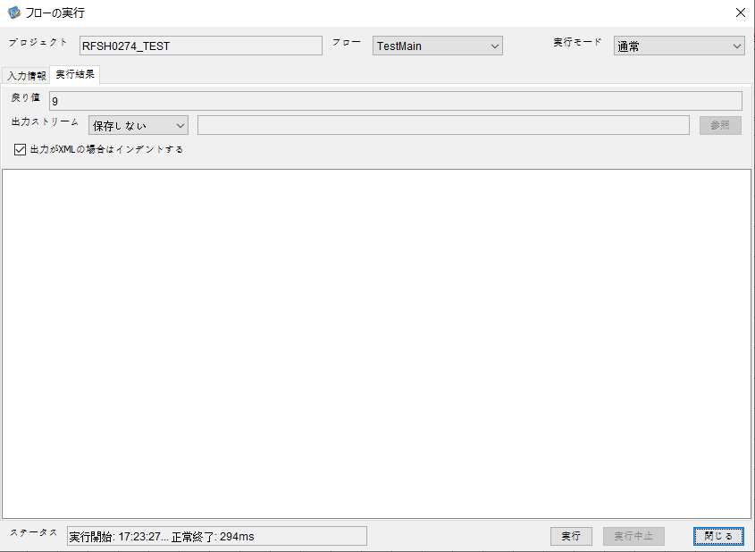
 | No.1-2-2
 | No.2-2-2

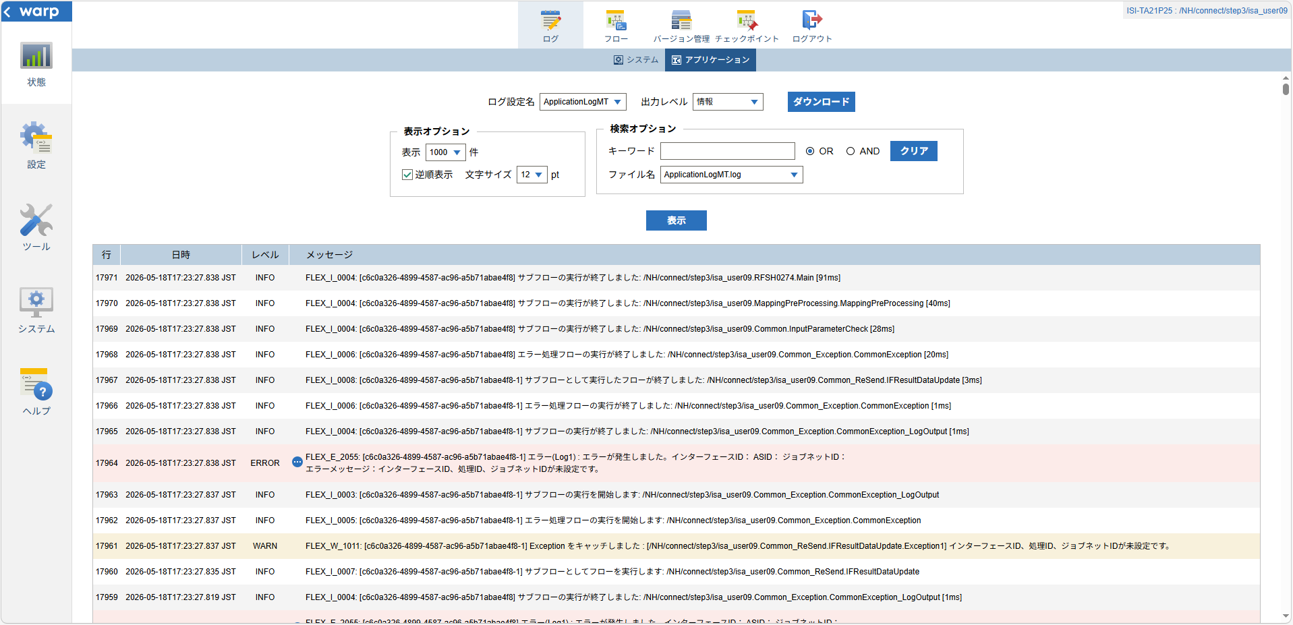

 |  | 行 | 日時 | レベル | メッセージ
 |  | 17949 | 2026-05-18T17:23:27.747 JST | INFO | FLEX_I_0003: [c6c0a326-4899-4587-ac96-a5b71abae4f8] サブフローの実行を開始します: /NH/connect/step3/isa_user09.RFSH0274.Main
 |  | 17950 | 2026-05-18T17:23:27.798 JST | INFO | FLEX_I_0003: [c6c0a326-4899-4587-ac96-a5b71abae4f8] サブフローの実行を開始します: /NH/connect/step3/isa_user09.MappingPreProcessing.MappingPreProcessing
 |  | 17951 | 2026-05-18T17:23:27.809 JST | INFO | FLEX_I_0003: [c6c0a326-4899-4587-ac96-a5b71abae4f8] サブフローの実行を開始します: /NH/connect/step3/isa_user09.Common.LogOutput
 |  | 17952 | 2026-05-18T17:23:27.810 JST | INFO | FLEX_I_0051: [c6c0a326-4899-4587-ac96-a5b71abae4f8] 情報(Log1) : 個別マッピング処理開始します。インターフェースID： ASID： ジョブネットID：
 |  | 17953 | 2026-05-18T17:23:27.810 JST | INFO | FLEX_I_0004: [c6c0a326-4899-4587-ac96-a5b71abae4f8] サブフローの実行が終了しました: /NH/connect/step3/isa_user09.Common.LogOutput [1ms]
 |  | 17954 | 2026-05-18T17:23:27.810 JST | INFO | FLEX_I_0003: [c6c0a326-4899-4587-ac96-a5b71abae4f8] サブフローの実行を開始します: /NH/connect/step3/isa_user09.Common.InputParameterCheck
 |  | 17955 | 2026-05-18T17:23:27.818 JST | WARN | FLEX_W_1011: [c6c0a326-4899-4587-ac96-a5b71abae4f8] Exception をキャッチしました : [/NH/connect/step3/isa_user09.Common.InputParameterCheck.Exception1] インターフェースID、ジョブネットID、ASIDが未設定です。
 |  | 17956 | 2026-05-18T17:23:27.818 JST | INFO | FLEX_I_0005: [c6c0a326-4899-4587-ac96-a5b71abae4f8] エラー処理フローの実行を開始します: /NH/connect/step3/isa_user09.Common_Exception.CommonException
 |  | 17957 | 2026-05-18T17:23:27.818 JST | INFO | FLEX_I_0003: [c6c0a326-4899-4587-ac96-a5b71abae4f8] サブフローの実行を開始します: /NH/connect/step3/isa_user09.Common_Exception.CommonException_LogOutput
 |  | 17958 | 2026-05-18T17:23:27.819 JST | ERROR | FLEX_E_2055: [c6c0a326-4899-4587-ac96-a5b71abae4f8] エラー(Log1) : エラーが発生しました。インターフェースID： ASID： ジョブネットID：
 |  | 17959 | 2026-05-18T17:23:27.819 JST | INFO | FLEX_I_0004: [c6c0a326-4899-4587-ac96-a5b71abae4f8] サブフローの実行が終了しました: /NH/connect/step3/isa_user09.Common_Exception.CommonException_LogOutput [1ms]
 |  | 17960 | 2026-05-18T17:23:27.835 JST | INFO | FLEX_I_0007: [c6c0a326-4899-4587-ac96-a5b71abae4f8-1] サブフローとしてフローを実行します: /NH/connect/step3/isa_user09.Common_ReSend.IFResultDataUpdate
 |  | 17961 | 2026-05-18T17:23:27.837 JST | WARN | FLEX_W_1011: [c6c0a326-4899-4587-ac96-a5b71abae4f8-1] Exception をキャッチしました : [/NH/connect/step3/isa_user09.Common_ReSend.IFResultDataUpdate.Exception1] インターフェースID、処理ID、ジョブネットIDが未設定です。
 |  | 17962 | 2026-05-18T17:23:27.837 JST | INFO | FLEX_I_0005: [c6c0a326-4899-4587-ac96-a5b71abae4f8-1] エラー処理フローの実行を開始します: /NH/connect/step3/isa_user09.Common_Exception.CommonException
 |  | 17963 | 2026-05-18T17:23:27.837 JST | INFO | FLEX_I_0003: [c6c0a326-4899-4587-ac96-a5b71abae4f8-1] サブフローの実行を開始します: /NH/connect/step3/isa_user09.Common_Exception.CommonException_LogOutput
 |  | 17964 | 2026-05-18T17:23:27.838 JST | ERROR | FLEX_E_2055: [c6c0a326-4899-4587-ac96-a5b71abae4f8-1] エラー(Log1) : エラーが発生しました。インターフェースID： ASID： ジョブネットID：
 |  | 17965 | 2026-05-18T17:23:27.838 JST | INFO | FLEX_I_0004: [c6c0a326-4899-4587-ac96-a5b71abae4f8-1] サブフローの実行が終了しました: /NH/connect/step3/isa_user09.Common_Exception.CommonException_LogOutput [1ms]
 |  | 17966 | 2026-05-18T17:23:27.838 JST | INFO | FLEX_I_0006: [c6c0a326-4899-4587-ac96-a5b71abae4f8-1] エラー処理フローの実行が終了しました: /NH/connect/step3/isa_user09.Common_Exception.CommonException [1ms]
 |  | 17967 | 2026-05-18T17:23:27.838 JST | INFO | FLEX_I_0008: [c6c0a326-4899-4587-ac96-a5b71abae4f8-1] サブフローとして実行したフローが終了しました: /NH/connect/step3/isa_user09.Common_ReSend.IFResultDataUpdate [3ms]
 |  | 17968 | 2026-05-18T17:23:27.838 JST | INFO | FLEX_I_0006: [c6c0a326-4899-4587-ac96-a5b71abae4f8] エラー処理フローの実行が終了しました: /NH/connect/step3/isa_user09.Common_Exception.CommonException [20ms]
 |  | 17969 | 2026-05-18T17:23:27.838 JST | INFO | FLEX_I_0004: [c6c0a326-4899-4587-ac96-a5b71abae4f8] サブフローの実行が終了しました: /NH/connect/step3/isa_user09.Common.InputParameterCheck [28ms]
 |  | 17970 | 2026-05-18T17:23:27.838 JST | INFO | FLEX_I_0004: [c6c0a326-4899-4587-ac96-a5b71abae4f8] サブフローの実行が終了しました: /NH/connect/step3/isa_user09.MappingPreProcessing.MappingPreProcessing [40ms]
 |  | 17971 | 2026-05-18T17:23:27.838 JST | INFO | FLEX_I_0004: [c6c0a326-4899-4587-ac96-a5b71abae4f8] サブフローの実行が終了しました: /NH/connect/step3/isa_user09.RFSH0274.Main [91ms]

■3回目 正常系・ファイル送信前結合有無=true

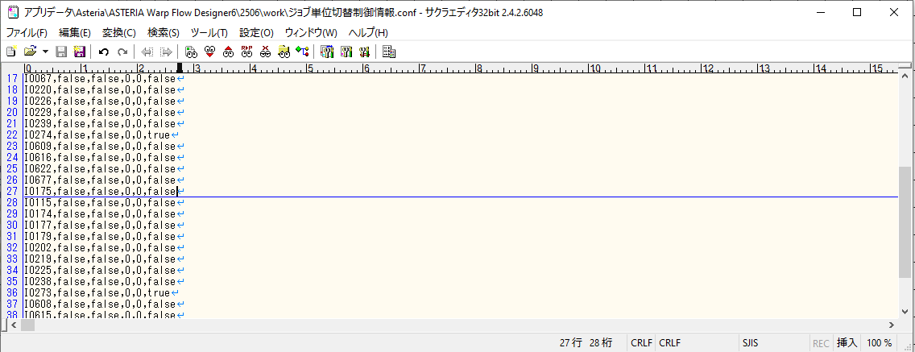

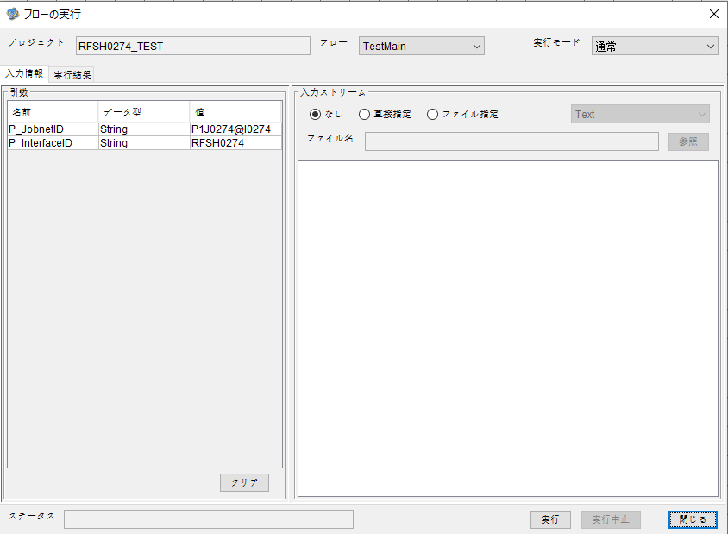



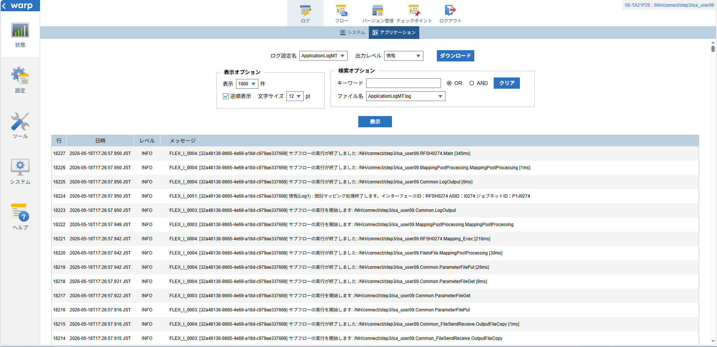

 |  | 行 | 日時 | レベル | メッセージ
 |  | 18163 | 2026-05-18T17:26:57.605 JST | INFO | FLEX_I_0003: [32a48138-9865-4e69-a18d-c979ae337669] サブフローの実行を開始します: /NH/connect/step3/isa_user09.RFSH0274.Main
 |  | 18164 | 2026-05-18T17:26:57.606 JST | INFO | FLEX_I_0003: [32a48138-9865-4e69-a18d-c979ae337669] サブフローの実行を開始します: /NH/connect/step3/isa_user09.MappingPreProcessing.MappingPreProcessing
 |  | 18165 | 2026-05-18T17:26:57.606 JST | INFO | FLEX_I_0003: [32a48138-9865-4e69-a18d-c979ae337669] サブフローの実行を開始します: /NH/connect/step3/isa_user09.Common.LogOutput
 |  | 18166 | 2026-05-18T17:26:57.607 JST | INFO | FLEX_I_0051: [32a48138-9865-4e69-a18d-c979ae337669] 情報(Log1) : 個別マッピング処理開始します。インターフェースID：RFSH0274 ASID：I0274 ジョブネットID：P1J0274
 |  | 18167 | 2026-05-18T17:26:57.607 JST | INFO | FLEX_I_0004: [32a48138-9865-4e69-a18d-c979ae337669] サブフローの実行が終了しました: /NH/connect/step3/isa_user09.Common.LogOutput [1ms]
 |  | 18168 | 2026-05-18T17:26:57.607 JST | INFO | FLEX_I_0003: [32a48138-9865-4e69-a18d-c979ae337669] サブフローの実行を開始します: /NH/connect/step3/isa_user09.Common.InputParameterCheck
 |  | 18169 | 2026-05-18T17:26:57.607 JST | INFO | FLEX_I_0004: [32a48138-9865-4e69-a18d-c979ae337669] サブフローの実行が終了しました: /NH/connect/step3/isa_user09.Common.InputParameterCheck [0ms]
 |  | 18170 | 2026-05-18T17:26:57.608 JST | INFO | FLEX_I_0003: [32a48138-9865-4e69-a18d-c979ae337669] サブフローの実行を開始します: /NH/connect/step3/isa_user09.Common.SettingInit
 |  | 18171 | 2026-05-18T17:26:57.628 JST | INFO | FLEX_I_0004: [32a48138-9865-4e69-a18d-c979ae337669] サブフローの実行が終了しました: /NH/connect/step3/isa_user09.Common.SettingInit [20ms]
 |  | 18172 | 2026-05-18T17:26:57.628 JST | INFO | FLEX_I_0003: [32a48138-9865-4e69-a18d-c979ae337669] サブフローの実行を開始します: /NH/connect/step3/isa_user09.Common.ParameterFileGet
 |  | 18173 | 2026-05-18T17:26:57.638 JST | INFO | FLEX_I_0004: [32a48138-9865-4e69-a18d-c979ae337669] サブフローの実行が終了しました: /NH/connect/step3/isa_user09.Common.ParameterFileGet [10ms]
 |  | 18174 | 2026-05-18T17:26:57.659 JST | INFO | FLEX_I_0003: [32a48138-9865-4e69-a18d-c979ae337669] サブフローの実行を開始します: /NH/connect/step3/isa_user09.Common_FileSendReceive.WorkFileDelete
 |  | 18175 | 2026-05-18T17:26:57.691 JST | INFO | FLEX_I_0004: [32a48138-9865-4e69-a18d-c979ae337669] サブフローの実行が終了しました: /NH/connect/step3/isa_user09.Common_FileSendReceive.WorkFileDelete [32ms]
 |  | 18176 | 2026-05-18T17:26:57.691 JST | INFO | FLEX_I_0003: [32a48138-9865-4e69-a18d-c979ae337669] サブフローの実行を開始します: /NH/connect/step3/isa_user09.Common.ParameterFileGet
 |  | 18177 | 2026-05-18T17:26:57.701 JST | INFO | FLEX_I_0004: [32a48138-9865-4e69-a18d-c979ae337669] サブフローの実行が終了しました: /NH/connect/step3/isa_user09.Common.ParameterFileGet [10ms]
 |  | 18178 | 2026-05-18T17:26:57.701 JST | INFO | FLEX_I_0003: [32a48138-9865-4e69-a18d-c979ae337669] サブフローの実行を開始します: /NH/connect/step3/isa_user09.Common_FileSendReceive.WorkFileDelete
 |  | 18179 | 2026-05-18T17:26:57.702 JST | INFO | FLEX_I_0004: [32a48138-9865-4e69-a18d-c979ae337669] サブフローの実行が終了しました: /NH/connect/step3/isa_user09.Common_FileSendReceive.WorkFileDelete [1ms]
 |  | 18180 | 2026-05-18T17:26:57.725 JST | INFO | FLEX_I_0003: [32a48138-9865-4e69-a18d-c979ae337669] サブフローの実行を開始します: /NH/connect/step3/isa_user09.Common_Conversion.GetConversionMst
 |  | 18181 | 2026-05-18T17:26:57.726 JST | INFO | FLEX_I_0004: [32a48138-9865-4e69-a18d-c979ae337669] サブフローの実行が終了しました: /NH/connect/step3/isa_user09.Common_Conversion.GetConversionMst [1ms]
 |  | 18182 | 2026-05-18T17:26:57.726 JST | INFO | FLEX_I_0004: [32a48138-9865-4e69-a18d-c979ae337669] サブフローの実行が終了しました: /NH/connect/step3/isa_user09.MappingPreProcessing.MappingPreProcessing [120ms]
 |  | 18183 | 2026-05-18T17:26:57.726 JST | INFO | FLEX_I_0003: [32a48138-9865-4e69-a18d-c979ae337669] サブフローの実行を開始します: /NH/connect/step3/isa_user09.RFSH0274.Mapping_Exec
 |  | 18184 | 2026-05-18T17:26:57.774 JST | INFO | FLEX_I_0003: [32a48138-9865-4e69-a18d-c979ae337669] サブフローの実行を開始します: /NH/connect/step3/isa_user09.FiletoFile.MappingPreProcessing
 |  | 18185 | 2026-05-18T17:26:57.776 JST | INFO | FLEX_I_0003: [32a48138-9865-4e69-a18d-c979ae337669] サブフローの実行を開始します: /NH/connect/step3/isa_user09.Common.ParameterFileGet
 |  | 18186 | 2026-05-18T17:26:57.788 JST | INFO | FLEX_I_0004: [32a48138-9865-4e69-a18d-c979ae337669] サブフローの実行が終了しました: /NH/connect/step3/isa_user09.Common.ParameterFileGet [12ms]
 |  | 18187 | 2026-05-18T17:26:57.798 JST | INFO | FLEX_I_0003: [32a48138-9865-4e69-a18d-c979ae337669] サブフローの実行を開始します: /NH/connect/step3/isa_user09.Common.ParameterFilePut
 |  | 18188 | 2026-05-18T17:26:57.803 JST | INFO | FLEX_I_0003: [32a48138-9865-4e69-a18d-c979ae337669] サブフローの実行を開始します: /NH/connect/step3/isa_user09.Common.ParameterFileGet
 |  | 18189 | 2026-05-18T17:26:57.811 JST | INFO | FLEX_I_0004: [32a48138-9865-4e69-a18d-c979ae337669] サブフローの実行が終了しました: /NH/connect/step3/isa_user09.Common.ParameterFileGet [8ms]
 |  | 18190 | 2026-05-18T17:26:57.822 JST | INFO | FLEX_I_0004: [32a48138-9865-4e69-a18d-c979ae337669] サブフローの実行が終了しました: /NH/connect/step3/isa_user09.Common.ParameterFilePut [24ms]
 |  | 18191 | 2026-05-18T17:26:57.822 JST | INFO | FLEX_I_0003: [32a48138-9865-4e69-a18d-c979ae337669] サブフローの実行を開始します: /NH/connect/step3/isa_user09.FiletoFile.PutParameterFileCaseMulitipleFiles
 |  | 18192 | 2026-05-18T17:26:57.823 JST | INFO | FLEX_I_0003: [32a48138-9865-4e69-a18d-c979ae337669] サブフローの実行を開始します: /NH/connect/step3/isa_user09.Common.ParameterFilePut
 |  | 18193 | 2026-05-18T17:26:57.827 JST | INFO | FLEX_I_0003: [32a48138-9865-4e69-a18d-c979ae337669] サブフローの実行を開始します: /NH/connect/step3/isa_user09.Common.ParameterFileGet
 |  | 18194 | 2026-05-18T17:26:57.836 JST | INFO | FLEX_I_0004: [32a48138-9865-4e69-a18d-c979ae337669] サブフローの実行が終了しました: /NH/connect/step3/isa_user09.Common.ParameterFileGet [9ms]
 |  | 18195 | 2026-05-18T17:26:57.847 JST | INFO | FLEX_I_0004: [32a48138-9865-4e69-a18d-c979ae337669] サブフローの実行が終了しました: /NH/connect/step3/isa_user09.Common.ParameterFilePut [24ms]
 |  | 18196 | 2026-05-18T17:26:57.847 JST | INFO | FLEX_I_0003: [32a48138-9865-4e69-a18d-c979ae337669] サブフローの実行を開始します: /NH/connect/step3/isa_user09.Common.ParameterFilePut
 |  | 18197 | 2026-05-18T17:26:57.852 JST | INFO | FLEX_I_0003: [32a48138-9865-4e69-a18d-c979ae337669] サブフローの実行を開始します: /NH/connect/step3/isa_user09.Common.ParameterFileGet
 |  | 18198 | 2026-05-18T17:26:57.860 JST | INFO | FLEX_I_0004: [32a48138-9865-4e69-a18d-c979ae337669] サブフローの実行が終了しました: /NH/connect/step3/isa_user09.Common.ParameterFileGet [8ms]
 |  | 18199 | 2026-05-18T17:26:57.872 JST | INFO | FLEX_I_0004: [32a48138-9865-4e69-a18d-c979ae337669] サブフローの実行が終了しました: /NH/connect/step3/isa_user09.Common.ParameterFilePut [25ms]
 |  | 18200 | 2026-05-18T17:26:57.872 JST | INFO | FLEX_I_0003: [32a48138-9865-4e69-a18d-c979ae337669] サブフローの実行を開始します: /NH/connect/step3/isa_user09.Common.ParameterFileGet
 |  | 18201 | 2026-05-18T17:26:57.881 JST | INFO | FLEX_I_0004: [32a48138-9865-4e69-a18d-c979ae337669] サブフローの実行が終了しました: /NH/connect/step3/isa_user09.Common.ParameterFileGet [9ms]
 |  | 18202 | 2026-05-18T17:26:57.881 JST | INFO | FLEX_I_0004: [32a48138-9865-4e69-a18d-c979ae337669] サブフローの実行が終了しました: /NH/connect/step3/isa_user09.FiletoFile.PutParameterFileCaseMulitipleFiles [59ms]
 |  | 18203 | 2026-05-18T17:26:57.881 JST | INFO | FLEX_I_0004: [32a48138-9865-4e69-a18d-c979ae337669] サブフローの実行が終了しました: /NH/connect/step3/isa_user09.FiletoFile.MappingPreProcessing [107ms]
 |  | 18204 | 2026-05-18T17:26:57.882 JST | INFO | FLEX_I_0003: [32a48138-9865-4e69-a18d-c979ae337669] サブフローの実行を開始します: /NH/connect/step3/isa_user09.RFSH0274.Mapping_Caller
 |  | 18205 | 2026-05-18T17:26:57.901 JST | INFO | FLEX_I_0003: [32a48138-9865-4e69-a18d-c979ae337669] サブフローの実行を開始します: /NH/connect/step3/isa_user09.Mapping_0022-2.Mapping
 |  | 18206 | 2026-05-18T17:26:57.907 JST | INFO | FLEX_I_0004: [32a48138-9865-4e69-a18d-c979ae337669] サブフローの実行が終了しました: /NH/connect/step3/isa_user09.Mapping_0022-2.Mapping [6ms]
 |  | 18207 | 2026-05-18T17:26:57.907 JST | INFO | FLEX_I_0003: [32a48138-9865-4e69-a18d-c979ae337669] サブフローの実行を開始します: /NH/connect/step3/isa_user09.RFSH0274.Mapping_FilePut
 |  | 18208 | 2026-05-18T17:26:57.911 JST | INFO | FLEX_I_0004: [32a48138-9865-4e69-a18d-c979ae337669] サブフローの実行が終了しました: /NH/connect/step3/isa_user09.RFSH0274.Mapping_FilePut [4ms]
 |  | 18209 | 2026-05-18T17:26:57.912 JST | INFO | FLEX_I_0004: [32a48138-9865-4e69-a18d-c979ae337669] サブフローの実行が終了しました: /NH/connect/step3/isa_user09.RFSH0274.Mapping_Caller [30ms]
 |  | 18210 | 2026-05-18T17:26:57.912 JST | INFO | FLEX_I_0003: [32a48138-9865-4e69-a18d-c979ae337669] サブフローの実行を開始します: /NH/connect/step3/isa_user09.FiletoFile.MappingPostProcessing
 |  | 18211 | 2026-05-18T17:26:57.913 JST | INFO | FLEX_I_0003: [32a48138-9865-4e69-a18d-c979ae337669] サブフローの実行を開始します: /NH/connect/step3/isa_user09.Common.LogOutput
 |  | 18212 | 2026-05-18T17:26:57.914 JST | INFO | FLEX_I_0051: [32a48138-9865-4e69-a18d-c979ae337669] 情報(Log1) : ファイルを作成しました。インターフェースID：RFSH0274 ASID：I0274 ジョブネットID：P1J0274 ファイル名：RFSH0274_output.tsv 処理件数：8件
 |  | 18213 | 2026-05-18T17:26:57.914 JST | INFO | FLEX_I_0004: [32a48138-9865-4e69-a18d-c979ae337669] サブフローの実行が終了しました: /NH/connect/step3/isa_user09.Common.LogOutput [1ms]
 |  | 18214 | 2026-05-18T17:26:57.915 JST | INFO | FLEX_I_0003: [32a48138-9865-4e69-a18d-c979ae337669] サブフローの実行を開始します: /NH/connect/step3/isa_user09.Common_FileSendReceive.OutputFileCopy
 |  | 18215 | 2026-05-18T17:26:57.916 JST | INFO | FLEX_I_0004: [32a48138-9865-4e69-a18d-c979ae337669] サブフローの実行が終了しました: /NH/connect/step3/isa_user09.Common_FileSendReceive.OutputFileCopy [1ms]
 |  | 18216 | 2026-05-18T17:26:57.916 JST | INFO | FLEX_I_0003: [32a48138-9865-4e69-a18d-c979ae337669] サブフローの実行を開始します: /NH/connect/step3/isa_user09.Common.ParameterFilePut
 |  | 18217 | 2026-05-18T17:26:57.922 JST | INFO | FLEX_I_0003: [32a48138-9865-4e69-a18d-c979ae337669] サブフローの実行を開始します: /NH/connect/step3/isa_user09.Common.ParameterFileGet
 |  | 18218 | 2026-05-18T17:26:57.931 JST | INFO | FLEX_I_0004: [32a48138-9865-4e69-a18d-c979ae337669] サブフローの実行が終了しました: /NH/connect/step3/isa_user09.Common.ParameterFileGet [9ms]
 |  | 18219 | 2026-05-18T17:26:57.942 JST | INFO | FLEX_I_0004: [32a48138-9865-4e69-a18d-c979ae337669] サブフローの実行が終了しました: /NH/connect/step3/isa_user09.Common.ParameterFilePut [26ms]
 |  | 18220 | 2026-05-18T17:26:57.942 JST | INFO | FLEX_I_0004: [32a48138-9865-4e69-a18d-c979ae337669] サブフローの実行が終了しました: /NH/connect/step3/isa_user09.FiletoFile.MappingPostProcessing [30ms]
 |  | 18221 | 2026-05-18T17:26:57.942 JST | INFO | FLEX_I_0004: [32a48138-9865-4e69-a18d-c979ae337669] サブフローの実行が終了しました: /NH/connect/step3/isa_user09.RFSH0274.Mapping_Exec [216ms]
 |  | 18222 | 2026-05-18T17:26:57.949 JST | INFO | FLEX_I_0003: [32a48138-9865-4e69-a18d-c979ae337669] サブフローの実行を開始します: /NH/connect/step3/isa_user09.MappingPostProcessing.MappingPostProcessing
 |  | 18223 | 2026-05-18T17:26:57.950 JST | INFO | FLEX_I_0003: [32a48138-9865-4e69-a18d-c979ae337669] サブフローの実行を開始します: /NH/connect/step3/isa_user09.Common.LogOutput
 |  | 18224 | 2026-05-18T17:26:57.950 JST | INFO | FLEX_I_0051: [32a48138-9865-4e69-a18d-c979ae337669] 情報(Log1) : 個別マッピング処理終了します。インターフェースID：RFSH0274 ASID：I0274 ジョブネットID：P1J0274
 |  | 18225 | 2026-05-18T17:26:57.950 JST | INFO | FLEX_I_0004: [32a48138-9865-4e69-a18d-c979ae337669] サブフローの実行が終了しました: /NH/connect/step3/isa_user09.Common.LogOutput [0ms]
 |  | 18226 | 2026-05-18T17:26:57.950 JST | INFO | FLEX_I_0004: [32a48138-9865-4e69-a18d-c979ae337669] サブフローの実行が終了しました: /NH/connect/step3/isa_user09.MappingPostProcessing.MappingPostProcessing [1ms]
 |  | 18227 | 2026-05-18T17:26:57.950 JST | INFO | FLEX_I_0004: [32a48138-9865-4e69-a18d-c979ae337669] サブフローの実行が終了しました: /NH/connect/step3/isa_user09.RFSH0274.Main [345ms]

 | No.3-2-2

■4回目 異常系・すでにファイルが存在する場合

ワークファイル削除処理が為されないように
「送信対象ファイル格納フォルダパス」の値を空文字に設定。



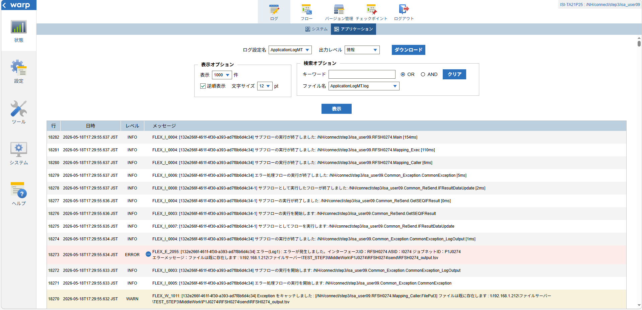
 | No.3-2-3

 |  | 行 | 日時 | レベル | メッセージ
 |  | 18228 | 2026-05-18T17:29:55.483 JST | INFO | FLEX_I_0003: [132e266f-461f-4f30-a393-ad7f8b6d4c34] サブフローの実行を開始します: /NH/connect/step3/isa_user09.RFSH0274.Main
 |  | 18229 | 2026-05-18T17:29:55.485 JST | INFO | FLEX_I_0003: [132e266f-461f-4f30-a393-ad7f8b6d4c34] サブフローの実行を開始します: /NH/connect/step3/isa_user09.MappingPreProcessing.MappingPreProcessing
 |  | 18230 | 2026-05-18T17:29:55.486 JST | INFO | FLEX_I_0003: [132e266f-461f-4f30-a393-ad7f8b6d4c34] サブフローの実行を開始します: /NH/connect/step3/isa_user09.Common.LogOutput
 |  | 18231 | 2026-05-18T17:29:55.486 JST | INFO | FLEX_I_0051: [132e266f-461f-4f30-a393-ad7f8b6d4c34] 情報(Log1) : 個別マッピング処理開始します。インターフェースID：RFSH0274 ASID：I0274 ジョブネットID：P1J0274
 |  | 18232 | 2026-05-18T17:29:55.486 JST | INFO | FLEX_I_0004: [132e266f-461f-4f30-a393-ad7f8b6d4c34] サブフローの実行が終了しました: /NH/connect/step3/isa_user09.Common.LogOutput [0ms]
 |  | 18233 | 2026-05-18T17:29:55.486 JST | INFO | FLEX_I_0003: [132e266f-461f-4f30-a393-ad7f8b6d4c34] サブフローの実行を開始します: /NH/connect/step3/isa_user09.Common.InputParameterCheck
 |  | 18234 | 2026-05-18T17:29:55.486 JST | INFO | FLEX_I_0004: [132e266f-461f-4f30-a393-ad7f8b6d4c34] サブフローの実行が終了しました: /NH/connect/step3/isa_user09.Common.InputParameterCheck [0ms]
 |  | 18235 | 2026-05-18T17:29:55.486 JST | INFO | FLEX_I_0003: [132e266f-461f-4f30-a393-ad7f8b6d4c34] サブフローの実行を開始します: /NH/connect/step3/isa_user09.Common.SettingInit
 |  | 18236 | 2026-05-18T17:29:55.505 JST | INFO | FLEX_I_0004: [132e266f-461f-4f30-a393-ad7f8b6d4c34] サブフローの実行が終了しました: /NH/connect/step3/isa_user09.Common.SettingInit [19ms]
 |  | 18237 | 2026-05-18T17:29:55.505 JST | INFO | FLEX_I_0003: [132e266f-461f-4f30-a393-ad7f8b6d4c34] サブフローの実行を開始します: /NH/connect/step3/isa_user09.Common.ParameterFileGet
 |  | 18238 | 2026-05-18T17:29:55.516 JST | INFO | FLEX_I_0004: [132e266f-461f-4f30-a393-ad7f8b6d4c34] サブフローの実行が終了しました: /NH/connect/step3/isa_user09.Common.ParameterFileGet [11ms]
 |  | 18239 | 2026-05-18T17:29:55.516 JST | INFO | FLEX_I_0003: [132e266f-461f-4f30-a393-ad7f8b6d4c34] サブフローの実行を開始します: /NH/connect/step3/isa_user09.Common.ParameterFileGet
 |  | 18240 | 2026-05-18T17:29:55.526 JST | INFO | FLEX_I_0004: [132e266f-461f-4f30-a393-ad7f8b6d4c34] サブフローの実行が終了しました: /NH/connect/step3/isa_user09.Common.ParameterFileGet [10ms]
 |  | 18241 | 2026-05-18T17:29:55.526 JST | INFO | FLEX_I_0003: [132e266f-461f-4f30-a393-ad7f8b6d4c34] サブフローの実行を開始します: /NH/connect/step3/isa_user09.Common_Conversion.GetConversionMst
 |  | 18242 | 2026-05-18T17:29:55.527 JST | INFO | FLEX_I_0004: [132e266f-461f-4f30-a393-ad7f8b6d4c34] サブフローの実行が終了しました: /NH/connect/step3/isa_user09.Common_Conversion.GetConversionMst [1ms]
 |  | 18243 | 2026-05-18T17:29:55.527 JST | INFO | FLEX_I_0004: [132e266f-461f-4f30-a393-ad7f8b6d4c34] サブフローの実行が終了しました: /NH/connect/step3/isa_user09.MappingPreProcessing.MappingPreProcessing [42ms]
 |  | 18244 | 2026-05-18T17:29:55.527 JST | INFO | FLEX_I_0003: [132e266f-461f-4f30-a393-ad7f8b6d4c34] サブフローの実行を開始します: /NH/connect/step3/isa_user09.RFSH0274.Mapping_Exec
 |  | 18245 | 2026-05-18T17:29:55.528 JST | INFO | FLEX_I_0003: [132e266f-461f-4f30-a393-ad7f8b6d4c34] サブフローの実行を開始します: /NH/connect/step3/isa_user09.FiletoFile.MappingPreProcessing
 |  | 18246 | 2026-05-18T17:29:55.529 JST | INFO | FLEX_I_0003: [132e266f-461f-4f30-a393-ad7f8b6d4c34] サブフローの実行を開始します: /NH/connect/step3/isa_user09.Common.ParameterFileGet
 |  | 18247 | 2026-05-18T17:29:55.539 JST | INFO | FLEX_I_0004: [132e266f-461f-4f30-a393-ad7f8b6d4c34] サブフローの実行が終了しました: /NH/connect/step3/isa_user09.Common.ParameterFileGet [10ms]
 |  | 18248 | 2026-05-18T17:29:55.548 JST | INFO | FLEX_I_0003: [132e266f-461f-4f30-a393-ad7f8b6d4c34] サブフローの実行を開始します: /NH/connect/step3/isa_user09.Common.ParameterFilePut
 |  | 18249 | 2026-05-18T17:29:55.552 JST | INFO | FLEX_I_0003: [132e266f-461f-4f30-a393-ad7f8b6d4c34] サブフローの実行を開始します: /NH/connect/step3/isa_user09.Common.ParameterFileGet
 |  | 18250 | 2026-05-18T17:29:55.560 JST | INFO | FLEX_I_0004: [132e266f-461f-4f30-a393-ad7f8b6d4c34] サブフローの実行が終了しました: /NH/connect/step3/isa_user09.Common.ParameterFileGet [8ms]
 |  | 18251 | 2026-05-18T17:29:55.572 JST | INFO | FLEX_I_0004: [132e266f-461f-4f30-a393-ad7f8b6d4c34] サブフローの実行が終了しました: /NH/connect/step3/isa_user09.Common.ParameterFilePut [24ms]
 |  | 18252 | 2026-05-18T17:29:55.572 JST | INFO | FLEX_I_0003: [132e266f-461f-4f30-a393-ad7f8b6d4c34] サブフローの実行を開始します: /NH/connect/step3/isa_user09.FiletoFile.PutParameterFileCaseMulitipleFiles
 |  | 18253 | 2026-05-18T17:29:55.572 JST | INFO | FLEX_I_0003: [132e266f-461f-4f30-a393-ad7f8b6d4c34] サブフローの実行を開始します: /NH/connect/step3/isa_user09.Common.ParameterFilePut
 |  | 18254 | 2026-05-18T17:29:55.576 JST | INFO | FLEX_I_0003: [132e266f-461f-4f30-a393-ad7f8b6d4c34] サブフローの実行を開始します: /NH/connect/step3/isa_user09.Common.ParameterFileGet
 |  | 18255 | 2026-05-18T17:29:55.584 JST | INFO | FLEX_I_0004: [132e266f-461f-4f30-a393-ad7f8b6d4c34] サブフローの実行が終了しました: /NH/connect/step3/isa_user09.Common.ParameterFileGet [8ms]
 |  | 18256 | 2026-05-18T17:29:55.588 JST | INFO | FLEX_I_0004: [132e266f-461f-4f30-a393-ad7f8b6d4c34] サブフローの実行が終了しました: /NH/connect/step3/isa_user09.Common.ParameterFilePut [16ms]
 |  | 18257 | 2026-05-18T17:29:55.588 JST | INFO | FLEX_I_0003: [132e266f-461f-4f30-a393-ad7f8b6d4c34] サブフローの実行を開始します: /NH/connect/step3/isa_user09.Common.ParameterFilePut
 |  | 18258 | 2026-05-18T17:29:55.592 JST | INFO | FLEX_I_0003: [132e266f-461f-4f30-a393-ad7f8b6d4c34] サブフローの実行を開始します: /NH/connect/step3/isa_user09.Common.ParameterFileGet
 |  | 18259 | 2026-05-18T17:29:55.601 JST | INFO | FLEX_I_0004: [132e266f-461f-4f30-a393-ad7f8b6d4c34] サブフローの実行が終了しました: /NH/connect/step3/isa_user09.Common.ParameterFileGet [9ms]
 |  | 18260 | 2026-05-18T17:29:55.605 JST | INFO | FLEX_I_0004: [132e266f-461f-4f30-a393-ad7f8b6d4c34] サブフローの実行が終了しました: /NH/connect/step3/isa_user09.Common.ParameterFilePut [17ms]
 |  | 18261 | 2026-05-18T17:29:55.605 JST | INFO | FLEX_I_0003: [132e266f-461f-4f30-a393-ad7f8b6d4c34] サブフローの実行を開始します: /NH/connect/step3/isa_user09.Common.ParameterFileGet
 |  | 18262 | 2026-05-18T17:29:55.613 JST | INFO | FLEX_I_0004: [132e266f-461f-4f30-a393-ad7f8b6d4c34] サブフローの実行が終了しました: /NH/connect/step3/isa_user09.Common.ParameterFileGet [8ms]
 |  | 18263 | 2026-05-18T17:29:55.614 JST | INFO | FLEX_I_0003: [132e266f-461f-4f30-a393-ad7f8b6d4c34] サブフローの実行を開始します: /NH/connect/step3/isa_user09.Common.ParameterFilePut
 |  | 18264 | 2026-05-18T17:29:55.618 JST | INFO | FLEX_I_0003: [132e266f-461f-4f30-a393-ad7f8b6d4c34] サブフローの実行を開始します: /NH/connect/step3/isa_user09.Common.ParameterFileGet
 |  | 18265 | 2026-05-18T17:29:55.626 JST | INFO | FLEX_I_0004: [132e266f-461f-4f30-a393-ad7f8b6d4c34] サブフローの実行が終了しました: /NH/connect/step3/isa_user09.Common.ParameterFileGet [8ms]
 |  | 18266 | 2026-05-18T17:29:55.630 JST | INFO | FLEX_I_0004: [132e266f-461f-4f30-a393-ad7f8b6d4c34] サブフローの実行が終了しました: /NH/connect/step3/isa_user09.Common.ParameterFilePut [16ms]
 |  | 18267 | 2026-05-18T17:29:55.630 JST | INFO | FLEX_I_0004: [132e266f-461f-4f30-a393-ad7f8b6d4c34] サブフローの実行が終了しました: /NH/connect/step3/isa_user09.FiletoFile.PutParameterFileCaseMulitipleFiles [58ms]
 |  | 18268 | 2026-05-18T17:29:55.630 JST | INFO | FLEX_I_0004: [132e266f-461f-4f30-a393-ad7f8b6d4c34] サブフローの実行が終了しました: /NH/connect/step3/isa_user09.FiletoFile.MappingPreProcessing [102ms]
 |  | 18269 | 2026-05-18T17:29:55.631 JST | INFO | FLEX_I_0003: [132e266f-461f-4f30-a393-ad7f8b6d4c34] サブフローの実行を開始します: /NH/connect/step3/isa_user09.RFSH0274.Mapping_Caller
 |  | 18270 | 2026-05-18T17:29:55.632 JST | WARN | FLEX_W_1011: [132e266f-461f-4f30-a393-ad7f8b6d4c34] Exception をキャッチしました : [/NH/connect/step3/isa_user09.RFSH0274.Mapping_Caller.FilePut3] ファイルは既に存在します : \\192.168.1.212\ファイルサーバー\TEST_STEP3\MiddleWork\P1J0274\RFSH0274\send\RFSH0274_output.tsv
 |  | 18271 | 2026-05-18T17:29:55.633 JST | INFO | FLEX_I_0005: [132e266f-461f-4f30-a393-ad7f8b6d4c34] エラー処理フローの実行を開始します: /NH/connect/step3/isa_user09.Common_Exception.CommonException
 |  | 18272 | 2026-05-18T17:29:55.633 JST | INFO | FLEX_I_0003: [132e266f-461f-4f30-a393-ad7f8b6d4c34] サブフローの実行を開始します: /NH/connect/step3/isa_user09.Common_Exception.CommonException_LogOutput
 |  | 18273 | 2026-05-18T17:29:55.634 JST | ERROR | FLEX_E_2055: [132e266f-461f-4f30-a393-ad7f8b6d4c34] エラー(Log1) : エラーが発生しました。インターフェースID：RFSH0274 ASID：I0274 ジョブネットID：P1J0274
 |  | 18274 | 2026-05-18T17:29:55.634 JST | INFO | FLEX_I_0004: [132e266f-461f-4f30-a393-ad7f8b6d4c34] サブフローの実行が終了しました: /NH/connect/step3/isa_user09.Common_Exception.CommonException_LogOutput [1ms]
 |  | 18275 | 2026-05-18T17:29:55.635 JST | INFO | FLEX_I_0007: [132e266f-461f-4f30-a393-ad7f8b6d4c34-1] サブフローとしてフローを実行します: /NH/connect/step3/isa_user09.Common_ReSend.IFResultDataUpdate
 |  | 18276 | 2026-05-18T17:29:55.636 JST | INFO | FLEX_I_0003: [132e266f-461f-4f30-a393-ad7f8b6d4c34-1] サブフローの実行を開始します: /NH/connect/step3/isa_user09.Common_ReSend.GetSEQIFResult
 |  | 18277 | 2026-05-18T17:29:55.636 JST | INFO | FLEX_I_0004: [132e266f-461f-4f30-a393-ad7f8b6d4c34-1] サブフローの実行が終了しました: /NH/connect/step3/isa_user09.Common_ReSend.GetSEQIFResult [0ms]
 |  | 18278 | 2026-05-18T17:29:55.637 JST | INFO | FLEX_I_0008: [132e266f-461f-4f30-a393-ad7f8b6d4c34-1] サブフローとして実行したフローが終了しました: /NH/connect/step3/isa_user09.Common_ReSend.IFResultDataUpdate [2ms]
 |  | 18279 | 2026-05-18T17:29:55.637 JST | INFO | FLEX_I_0006: [132e266f-461f-4f30-a393-ad7f8b6d4c34] エラー処理フローの実行が終了しました: /NH/connect/step3/isa_user09.Common_Exception.CommonException [5ms]
 |  | 18280 | 2026-05-18T17:29:55.637 JST | INFO | FLEX_I_0004: [132e266f-461f-4f30-a393-ad7f8b6d4c34] サブフローの実行が終了しました: /NH/connect/step3/isa_user09.RFSH0274.Mapping_Caller [6ms]
 |  | 18281 | 2026-05-18T17:29:55.637 JST | INFO | FLEX_I_0004: [132e266f-461f-4f30-a393-ad7f8b6d4c34] サブフローの実行が終了しました: /NH/connect/step3/isa_user09.RFSH0274.Mapping_Exec [110ms]
 |  | 18282 | 2026-05-18T17:29:55.637 JST | INFO | FLEX_I_0004: [132e266f-461f-4f30-a393-ad7f8b6d4c34] サブフローの実行が終了しました: /NH/connect/step3/isa_user09.RFSH0274.Main [154ms]

■5回目 正常系・0byteファイル

受信ファイルが0byte。

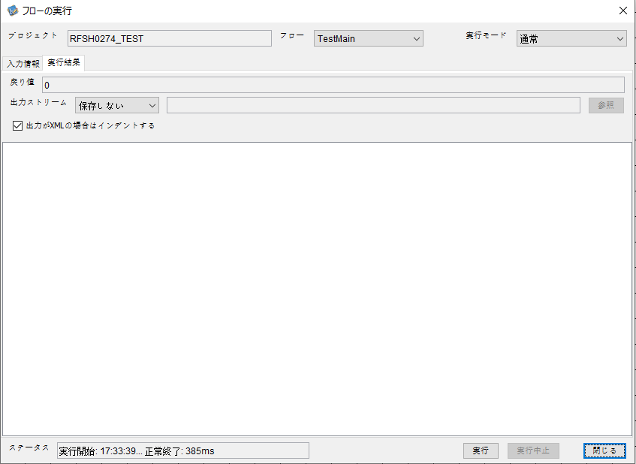

 |  | 行 | 日時 | レベル | メッセージ
 |  | 18397 | 2026-05-18T17:33:39.782 JST | INFO | FLEX_I_0003: [005cd0ce-2474-406c-a07c-c3d6b09a40e6] サブフローの実行を開始します: /NH/connect/step3/isa_user09.RFSH0274.Main
 |  | 18398 | 2026-05-18T17:33:39.783 JST | INFO | FLEX_I_0003: [005cd0ce-2474-406c-a07c-c3d6b09a40e6] サブフローの実行を開始します: /NH/connect/step3/isa_user09.MappingPreProcessing.MappingPreProcessing
 |  | 18399 | 2026-05-18T17:33:39.784 JST | INFO | FLEX_I_0003: [005cd0ce-2474-406c-a07c-c3d6b09a40e6] サブフローの実行を開始します: /NH/connect/step3/isa_user09.Common.LogOutput
 |  | 18400 | 2026-05-18T17:33:39.785 JST | INFO | FLEX_I_0051: [005cd0ce-2474-406c-a07c-c3d6b09a40e6] 情報(Log1) : 個別マッピング処理開始します。インターフェースID：RFSH0274 ASID：I0274 ジョブネットID：P1J0274
 |  | 18401 | 2026-05-18T17:33:39.785 JST | INFO | FLEX_I_0004: [005cd0ce-2474-406c-a07c-c3d6b09a40e6] サブフローの実行が終了しました: /NH/connect/step3/isa_user09.Common.LogOutput [1ms]
 |  | 18402 | 2026-05-18T17:33:39.785 JST | INFO | FLEX_I_0003: [005cd0ce-2474-406c-a07c-c3d6b09a40e6] サブフローの実行を開始します: /NH/connect/step3/isa_user09.Common.InputParameterCheck
 |  | 18403 | 2026-05-18T17:33:39.785 JST | INFO | FLEX_I_0004: [005cd0ce-2474-406c-a07c-c3d6b09a40e6] サブフローの実行が終了しました: /NH/connect/step3/isa_user09.Common.InputParameterCheck [0ms]
 |  | 18404 | 2026-05-18T17:33:39.786 JST | INFO | FLEX_I_0003: [005cd0ce-2474-406c-a07c-c3d6b09a40e6] サブフローの実行を開始します: /NH/connect/step3/isa_user09.Common.SettingInit
 |  | 18405 | 2026-05-18T17:33:39.800 JST | INFO | FLEX_I_0004: [005cd0ce-2474-406c-a07c-c3d6b09a40e6] サブフローの実行が終了しました: /NH/connect/step3/isa_user09.Common.SettingInit [14ms]
 |  | 18406 | 2026-05-18T17:33:39.800 JST | INFO | FLEX_I_0003: [005cd0ce-2474-406c-a07c-c3d6b09a40e6] サブフローの実行を開始します: /NH/connect/step3/isa_user09.Common.ParameterFileGet
 |  | 18407 | 2026-05-18T17:33:39.809 JST | INFO | FLEX_I_0004: [005cd0ce-2474-406c-a07c-c3d6b09a40e6] サブフローの実行が終了しました: /NH/connect/step3/isa_user09.Common.ParameterFileGet [9ms]
 |  | 18408 | 2026-05-18T17:33:39.809 JST | INFO | FLEX_I_0003: [005cd0ce-2474-406c-a07c-c3d6b09a40e6] サブフローの実行を開始します: /NH/connect/step3/isa_user09.Common_FileSendReceive.WorkFileDelete
 |  | 18409 | 2026-05-18T17:33:39.810 JST | INFO | FLEX_I_0004: [005cd0ce-2474-406c-a07c-c3d6b09a40e6] サブフローの実行が終了しました: /NH/connect/step3/isa_user09.Common_FileSendReceive.WorkFileDelete [1ms]
 |  | 18410 | 2026-05-18T17:33:39.810 JST | INFO | FLEX_I_0003: [005cd0ce-2474-406c-a07c-c3d6b09a40e6] サブフローの実行を開始します: /NH/connect/step3/isa_user09.Common.ParameterFileGet
 |  | 18411 | 2026-05-18T17:33:39.819 JST | INFO | FLEX_I_0004: [005cd0ce-2474-406c-a07c-c3d6b09a40e6] サブフローの実行が終了しました: /NH/connect/step3/isa_user09.Common.ParameterFileGet [9ms]
 |  | 18412 | 2026-05-18T17:33:39.819 JST | INFO | FLEX_I_0003: [005cd0ce-2474-406c-a07c-c3d6b09a40e6] サブフローの実行を開始します: /NH/connect/step3/isa_user09.Common_FileSendReceive.WorkFileDelete
 |  | 18413 | 2026-05-18T17:33:39.835 JST | INFO | FLEX_I_0004: [005cd0ce-2474-406c-a07c-c3d6b09a40e6] サブフローの実行が終了しました: /NH/connect/step3/isa_user09.Common_FileSendReceive.WorkFileDelete [16ms]
 |  | 18414 | 2026-05-18T17:33:39.836 JST | INFO | FLEX_I_0003: [005cd0ce-2474-406c-a07c-c3d6b09a40e6] サブフローの実行を開始します: /NH/connect/step3/isa_user09.Common_Conversion.GetConversionMst
 |  | 18415 | 2026-05-18T17:33:39.837 JST | INFO | FLEX_I_0004: [005cd0ce-2474-406c-a07c-c3d6b09a40e6] サブフローの実行が終了しました: /NH/connect/step3/isa_user09.Common_Conversion.GetConversionMst [1ms]
 |  | 18416 | 2026-05-18T17:33:39.837 JST | INFO | FLEX_I_0004: [005cd0ce-2474-406c-a07c-c3d6b09a40e6] サブフローの実行が終了しました: /NH/connect/step3/isa_user09.MappingPreProcessing.MappingPreProcessing [54ms]
 |  | 18417 | 2026-05-18T17:33:39.837 JST | INFO | FLEX_I_0003: [005cd0ce-2474-406c-a07c-c3d6b09a40e6] サブフローの実行を開始します: /NH/connect/step3/isa_user09.RFSH0274.Mapping_Exec
 |  | 18418 | 2026-05-18T17:33:39.837 JST | INFO | FLEX_I_0003: [005cd0ce-2474-406c-a07c-c3d6b09a40e6] サブフローの実行を開始します: /NH/connect/step3/isa_user09.FiletoFile.MappingPreProcessing
 |  | 18419 | 2026-05-18T17:33:39.839 JST | INFO | FLEX_I_0003: [005cd0ce-2474-406c-a07c-c3d6b09a40e6] サブフローの実行を開始します: /NH/connect/step3/isa_user09.Common.ParameterFileGet
 |  | 18420 | 2026-05-18T17:33:39.848 JST | INFO | FLEX_I_0004: [005cd0ce-2474-406c-a07c-c3d6b09a40e6] サブフローの実行が終了しました: /NH/connect/step3/isa_user09.Common.ParameterFileGet [9ms]
 |  | 18421 | 2026-05-18T17:33:39.857 JST | INFO | FLEX_I_0003: [005cd0ce-2474-406c-a07c-c3d6b09a40e6] サブフローの実行を開始します: /NH/connect/step3/isa_user09.Common.ParameterFilePut
 |  | 18422 | 2026-05-18T17:33:39.861 JST | INFO | FLEX_I_0003: [005cd0ce-2474-406c-a07c-c3d6b09a40e6] サブフローの実行を開始します: /NH/connect/step3/isa_user09.Common.ParameterFileGet
 |  | 18423 | 2026-05-18T17:33:39.869 JST | INFO | FLEX_I_0004: [005cd0ce-2474-406c-a07c-c3d6b09a40e6] サブフローの実行が終了しました: /NH/connect/step3/isa_user09.Common.ParameterFileGet [8ms]
 |  | 18424 | 2026-05-18T17:33:39.880 JST | INFO | FLEX_I_0004: [005cd0ce-2474-406c-a07c-c3d6b09a40e6] サブフローの実行が終了しました: /NH/connect/step3/isa_user09.Common.ParameterFilePut [23ms]
 |  | 18425 | 2026-05-18T17:33:39.880 JST | INFO | FLEX_I_0003: [005cd0ce-2474-406c-a07c-c3d6b09a40e6] サブフローの実行を開始します: /NH/connect/step3/isa_user09.FiletoFile.PutParameterFileCaseMulitipleFiles
 |  | 18426 | 2026-05-18T17:33:39.882 JST | INFO | FLEX_I_0003: [005cd0ce-2474-406c-a07c-c3d6b09a40e6] サブフローの実行を開始します: /NH/connect/step3/isa_user09.Common.ParameterFilePut
 |  | 18427 | 2026-05-18T17:33:39.886 JST | INFO | FLEX_I_0003: [005cd0ce-2474-406c-a07c-c3d6b09a40e6] サブフローの実行を開始します: /NH/connect/step3/isa_user09.Common.ParameterFileGet
 |  | 18428 | 2026-05-18T17:33:39.894 JST | INFO | FLEX_I_0004: [005cd0ce-2474-406c-a07c-c3d6b09a40e6] サブフローの実行が終了しました: /NH/connect/step3/isa_user09.Common.ParameterFileGet [8ms]
 |  | 18429 | 2026-05-18T17:33:39.905 JST | INFO | FLEX_I_0004: [005cd0ce-2474-406c-a07c-c3d6b09a40e6] サブフローの実行が終了しました: /NH/connect/step3/isa_user09.Common.ParameterFilePut [23ms]
 |  | 18430 | 2026-05-18T17:33:39.906 JST | INFO | FLEX_I_0003: [005cd0ce-2474-406c-a07c-c3d6b09a40e6] サブフローの実行を開始します: /NH/connect/step3/isa_user09.Common.ParameterFilePut
 |  | 18431 | 2026-05-18T17:33:39.910 JST | INFO | FLEX_I_0003: [005cd0ce-2474-406c-a07c-c3d6b09a40e6] サブフローの実行を開始します: /NH/connect/step3/isa_user09.Common.ParameterFileGet
 |  | 18432 | 2026-05-18T17:33:39.918 JST | INFO | FLEX_I_0004: [005cd0ce-2474-406c-a07c-c3d6b09a40e6] サブフローの実行が終了しました: /NH/connect/step3/isa_user09.Common.ParameterFileGet [8ms]
 |  | 18433 | 2026-05-18T17:33:39.929 JST | INFO | FLEX_I_0004: [005cd0ce-2474-406c-a07c-c3d6b09a40e6] サブフローの実行が終了しました: /NH/connect/step3/isa_user09.Common.ParameterFilePut [23ms]
 |  | 18434 | 2026-05-18T17:33:39.930 JST | INFO | FLEX_I_0003: [005cd0ce-2474-406c-a07c-c3d6b09a40e6] サブフローの実行を開始します: /NH/connect/step3/isa_user09.Common.ParameterFileGet
 |  | 18435 | 2026-05-18T17:33:39.939 JST | INFO | FLEX_I_0004: [005cd0ce-2474-406c-a07c-c3d6b09a40e6] サブフローの実行が終了しました: /NH/connect/step3/isa_user09.Common.ParameterFileGet [9ms]
 |  | 18436 | 2026-05-18T17:33:39.939 JST | INFO | FLEX_I_0004: [005cd0ce-2474-406c-a07c-c3d6b09a40e6] サブフローの実行が終了しました: /NH/connect/step3/isa_user09.FiletoFile.PutParameterFileCaseMulitipleFiles [59ms]
 |  | 18437 | 2026-05-18T17:33:39.939 JST | INFO | FLEX_I_0004: [005cd0ce-2474-406c-a07c-c3d6b09a40e6] サブフローの実行が終了しました: /NH/connect/step3/isa_user09.FiletoFile.MappingPreProcessing [102ms]
 |  | 18438 | 2026-05-18T17:33:39.939 JST | INFO | FLEX_I_0003: [005cd0ce-2474-406c-a07c-c3d6b09a40e6] サブフローの実行を開始します: /NH/connect/step3/isa_user09.RFSH0274.Mapping_Caller
 |  | 18439 | 2026-05-18T17:33:39.945 JST | INFO | FLEX_I_0004: [005cd0ce-2474-406c-a07c-c3d6b09a40e6] サブフローの実行が終了しました: /NH/connect/step3/isa_user09.RFSH0274.Mapping_Caller [6ms]
 |  | 18440 | 2026-05-18T17:33:39.945 JST | INFO | FLEX_I_0003: [005cd0ce-2474-406c-a07c-c3d6b09a40e6] サブフローの実行を開始します: /NH/connect/step3/isa_user09.FiletoFile.MappingPostProcessing
 |  | 18441 | 2026-05-18T17:33:39.946 JST | INFO | FLEX_I_0003: [005cd0ce-2474-406c-a07c-c3d6b09a40e6] サブフローの実行を開始します: /NH/connect/step3/isa_user09.Common.LogOutput
 |  | 18442 | 2026-05-18T17:33:39.947 JST | INFO | FLEX_I_0051: [005cd0ce-2474-406c-a07c-c3d6b09a40e6] 情報(Log1) : ファイルを作成しました。インターフェースID：RFSH0274 ASID：I0274 ジョブネットID：P1J0274 ファイル名：RFSH0274_output.tsv 処理件数：0件
 |  | 18443 | 2026-05-18T17:33:39.947 JST | INFO | FLEX_I_0004: [005cd0ce-2474-406c-a07c-c3d6b09a40e6] サブフローの実行が終了しました: /NH/connect/step3/isa_user09.Common.LogOutput [1ms]
 |  | 18444 | 2026-05-18T17:33:39.948 JST | INFO | FLEX_I_0003: [005cd0ce-2474-406c-a07c-c3d6b09a40e6] サブフローの実行を開始します: /NH/connect/step3/isa_user09.Common_FileSendReceive.OutputFileCopy
 |  | 18445 | 2026-05-18T17:33:39.949 JST | INFO | FLEX_I_0004: [005cd0ce-2474-406c-a07c-c3d6b09a40e6] サブフローの実行が終了しました: /NH/connect/step3/isa_user09.Common_FileSendReceive.OutputFileCopy [1ms]
 |  | 18446 | 2026-05-18T17:33:39.949 JST | INFO | FLEX_I_0003: [005cd0ce-2474-406c-a07c-c3d6b09a40e6] サブフローの実行を開始します: /NH/connect/step3/isa_user09.Common.ParameterFilePut
 |  | 18447 | 2026-05-18T17:33:39.953 JST | INFO | FLEX_I_0003: [005cd0ce-2474-406c-a07c-c3d6b09a40e6] サブフローの実行を開始します: /NH/connect/step3/isa_user09.Common.ParameterFileGet
 |  | 18448 | 2026-05-18T17:33:39.962 JST | INFO | FLEX_I_0004: [005cd0ce-2474-406c-a07c-c3d6b09a40e6] サブフローの実行が終了しました: /NH/connect/step3/isa_user09.Common.ParameterFileGet [9ms]
 |  | 18449 | 2026-05-18T17:33:39.974 JST | INFO | FLEX_I_0004: [005cd0ce-2474-406c-a07c-c3d6b09a40e6] サブフローの実行が終了しました: /NH/connect/step3/isa_user09.Common.ParameterFilePut [25ms]
 |  | 18450 | 2026-05-18T17:33:39.974 JST | INFO | FLEX_I_0004: [005cd0ce-2474-406c-a07c-c3d6b09a40e6] サブフローの実行が終了しました: /NH/connect/step3/isa_user09.FiletoFile.MappingPostProcessing [29ms]
 |  | 18451 | 2026-05-18T17:33:39.974 JST | INFO | FLEX_I_0004: [005cd0ce-2474-406c-a07c-c3d6b09a40e6] サブフローの実行が終了しました: /NH/connect/step3/isa_user09.RFSH0274.Mapping_Exec [137ms]
 |  | 18452 | 2026-05-18T17:33:39.974 JST | INFO | FLEX_I_0003: [005cd0ce-2474-406c-a07c-c3d6b09a40e6] サブフローの実行を開始します: /NH/connect/step3/isa_user09.MappingPostProcessing.MappingPostProcessing
 |  | 18453 | 2026-05-18T17:33:39.974 JST | INFO | FLEX_I_0003: [005cd0ce-2474-406c-a07c-c3d6b09a40e6] サブフローの実行を開始します: /NH/connect/step3/isa_user09.Common.LogOutput
 |  | 18454 | 2026-05-18T17:33:39.975 JST | INFO | FLEX_I_0051: [005cd0ce-2474-406c-a07c-c3d6b09a40e6] 情報(Log1) : 個別マッピング処理終了します。インターフェースID：RFSH0274 ASID：I0274 ジョブネットID：P1J0274
 |  | 18455 | 2026-05-18T17:33:39.975 JST | INFO | FLEX_I_0004: [005cd0ce-2474-406c-a07c-c3d6b09a40e6] サブフローの実行が終了しました: /NH/connect/step3/isa_user09.Common.LogOutput [1ms]
 |  | 18456 | 2026-05-18T17:33:39.975 JST | INFO | FLEX_I_0004: [005cd0ce-2474-406c-a07c-c3d6b09a40e6] サブフローの実行が終了しました: /NH/connect/step3/isa_user09.MappingPostProcessing.MappingPostProcessing [1ms]
 |  | 18457 | 2026-05-18T17:33:39.975 JST | INFO | FLEX_I_0004: [005cd0ce-2474-406c-a07c-c3d6b09a40e6] サブフローの実行が終了しました: /NH/connect/step3/isa_user09.RFSH0274.Main [193ms]

 | No.4-1-2
 | No.7-1-2

■6回目 正常系・データ行1000行

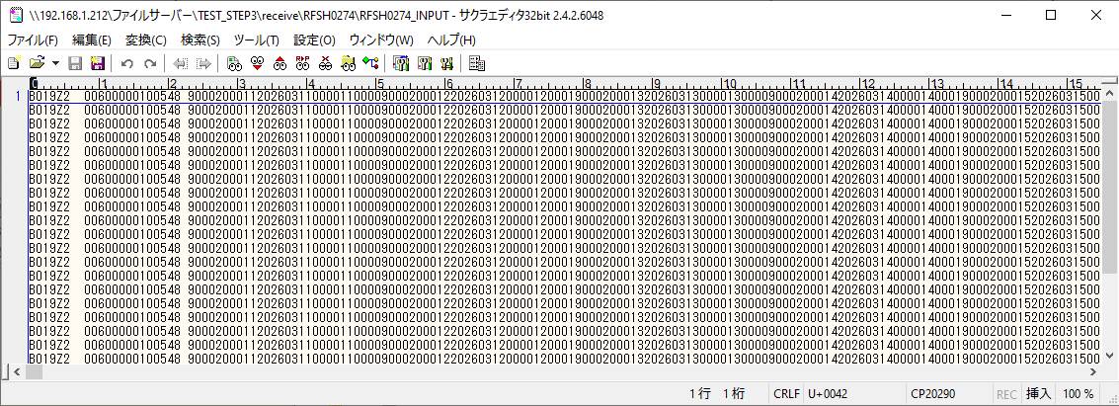
受信データ行1000行





 |  | 行 | 日時 | レベル | メッセージ
 |  | 18666 | 2026-05-18T17:37:26.169 JST | INFO | FLEX_I_0003: [a908726e-e836-4667-b27f-9f5d62bd1265] サブフローの実行を開始します: /NH/connect/step3/isa_user09.RFSH0274.Main
 |  | 18667 | 2026-05-18T17:37:26.170 JST | INFO | FLEX_I_0003: [a908726e-e836-4667-b27f-9f5d62bd1265] サブフローの実行を開始します: /NH/connect/step3/isa_user09.MappingPreProcessing.MappingPreProcessing
 |  | 18668 | 2026-05-18T17:37:26.172 JST | INFO | FLEX_I_0003: [a908726e-e836-4667-b27f-9f5d62bd1265] サブフローの実行を開始します: /NH/connect/step3/isa_user09.Common.LogOutput
 |  | 18669 | 2026-05-18T17:37:26.172 JST | INFO | FLEX_I_0051: [a908726e-e836-4667-b27f-9f5d62bd1265] 情報(Log1) : 個別マッピング処理開始します。インターフェースID：RFSH0274 ASID：I0274 ジョブネットID：P1J0274
 |  | 18670 | 2026-05-18T17:37:26.173 JST | INFO | FLEX_I_0004: [a908726e-e836-4667-b27f-9f5d62bd1265] サブフローの実行が終了しました: /NH/connect/step3/isa_user09.Common.LogOutput [1ms]
 |  | 18671 | 2026-05-18T17:37:26.173 JST | INFO | FLEX_I_0003: [a908726e-e836-4667-b27f-9f5d62bd1265] サブフローの実行を開始します: /NH/connect/step3/isa_user09.Common.InputParameterCheck
 |  | 18672 | 2026-05-18T17:37:26.173 JST | INFO | FLEX_I_0004: [a908726e-e836-4667-b27f-9f5d62bd1265] サブフローの実行が終了しました: /NH/connect/step3/isa_user09.Common.InputParameterCheck [0ms]
 |  | 18673 | 2026-05-18T17:37:26.173 JST | INFO | FLEX_I_0003: [a908726e-e836-4667-b27f-9f5d62bd1265] サブフローの実行を開始します: /NH/connect/step3/isa_user09.Common.SettingInit
 |  | 18674 | 2026-05-18T17:37:26.189 JST | INFO | FLEX_I_0004: [a908726e-e836-4667-b27f-9f5d62bd1265] サブフローの実行が終了しました: /NH/connect/step3/isa_user09.Common.SettingInit [16ms]
 |  | 18675 | 2026-05-18T17:37:26.190 JST | INFO | FLEX_I_0003: [a908726e-e836-4667-b27f-9f5d62bd1265] サブフローの実行を開始します: /NH/connect/step3/isa_user09.Common.ParameterFileGet
 |  | 18676 | 2026-05-18T17:37:26.199 JST | INFO | FLEX_I_0004: [a908726e-e836-4667-b27f-9f5d62bd1265] サブフローの実行が終了しました: /NH/connect/step3/isa_user09.Common.ParameterFileGet [9ms]
 |  | 18677 | 2026-05-18T17:37:26.200 JST | INFO | FLEX_I_0003: [a908726e-e836-4667-b27f-9f5d62bd1265] サブフローの実行を開始します: /NH/connect/step3/isa_user09.Common_FileSendReceive.WorkFileDelete
 |  | 18678 | 2026-05-18T17:37:26.200 JST | INFO | FLEX_I_0004: [a908726e-e836-4667-b27f-9f5d62bd1265] サブフローの実行が終了しました: /NH/connect/step3/isa_user09.Common_FileSendReceive.WorkFileDelete [0ms]
 |  | 18679 | 2026-05-18T17:37:26.201 JST | INFO | FLEX_I_0003: [a908726e-e836-4667-b27f-9f5d62bd1265] サブフローの実行を開始します: /NH/connect/step3/isa_user09.Common.ParameterFileGet
 |  | 18680 | 2026-05-18T17:37:26.209 JST | INFO | FLEX_I_0004: [a908726e-e836-4667-b27f-9f5d62bd1265] サブフローの実行が終了しました: /NH/connect/step3/isa_user09.Common.ParameterFileGet [8ms]
 |  | 18681 | 2026-05-18T17:37:26.209 JST | INFO | FLEX_I_0003: [a908726e-e836-4667-b27f-9f5d62bd1265] サブフローの実行を開始します: /NH/connect/step3/isa_user09.Common_FileSendReceive.WorkFileDelete
 |  | 18682 | 2026-05-18T17:37:26.223 JST | INFO | FLEX_I_0004: [a908726e-e836-4667-b27f-9f5d62bd1265] サブフローの実行が終了しました: /NH/connect/step3/isa_user09.Common_FileSendReceive.WorkFileDelete [14ms]
 |  | 18683 | 2026-05-18T17:37:26.223 JST | INFO | FLEX_I_0003: [a908726e-e836-4667-b27f-9f5d62bd1265] サブフローの実行を開始します: /NH/connect/step3/isa_user09.Common_Conversion.GetConversionMst
 |  | 18684 | 2026-05-18T17:37:26.224 JST | INFO | FLEX_I_0004: [a908726e-e836-4667-b27f-9f5d62bd1265] サブフローの実行が終了しました: /NH/connect/step3/isa_user09.Common_Conversion.GetConversionMst [1ms]
 |  | 18685 | 2026-05-18T17:37:26.224 JST | INFO | FLEX_I_0004: [a908726e-e836-4667-b27f-9f5d62bd1265] サブフローの実行が終了しました: /NH/connect/step3/isa_user09.MappingPreProcessing.MappingPreProcessing [54ms]
 |  | 18686 | 2026-05-18T17:37:26.224 JST | INFO | FLEX_I_0003: [a908726e-e836-4667-b27f-9f5d62bd1265] サブフローの実行を開始します: /NH/connect/step3/isa_user09.RFSH0274.Mapping_Exec
 |  | 18687 | 2026-05-18T17:37:26.225 JST | INFO | FLEX_I_0003: [a908726e-e836-4667-b27f-9f5d62bd1265] サブフローの実行を開始します: /NH/connect/step3/isa_user09.FiletoFile.MappingPreProcessing
 |  | 18688 | 2026-05-18T17:37:26.227 JST | INFO | FLEX_I_0003: [a908726e-e836-4667-b27f-9f5d62bd1265] サブフローの実行を開始します: /NH/connect/step3/isa_user09.Common.ParameterFileGet
 |  | 18689 | 2026-05-18T17:37:26.235 JST | INFO | FLEX_I_0004: [a908726e-e836-4667-b27f-9f5d62bd1265] サブフローの実行が終了しました: /NH/connect/step3/isa_user09.Common.ParameterFileGet [8ms]
 |  | 18690 | 2026-05-18T17:37:26.243 JST | INFO | FLEX_I_0003: [a908726e-e836-4667-b27f-9f5d62bd1265] サブフローの実行を開始します: /NH/connect/step3/isa_user09.Common.ParameterFilePut
 |  | 18691 | 2026-05-18T17:37:26.247 JST | INFO | FLEX_I_0003: [a908726e-e836-4667-b27f-9f5d62bd1265] サブフローの実行を開始します: /NH/connect/step3/isa_user09.Common.ParameterFileGet
 |  | 18692 | 2026-05-18T17:37:26.255 JST | INFO | FLEX_I_0004: [a908726e-e836-4667-b27f-9f5d62bd1265] サブフローの実行が終了しました: /NH/connect/step3/isa_user09.Common.ParameterFileGet [8ms]
 |  | 18693 | 2026-05-18T17:37:26.266 JST | INFO | FLEX_I_0004: [a908726e-e836-4667-b27f-9f5d62bd1265] サブフローの実行が終了しました: /NH/connect/step3/isa_user09.Common.ParameterFilePut [23ms]
 |  | 18694 | 2026-05-18T17:37:26.266 JST | INFO | FLEX_I_0003: [a908726e-e836-4667-b27f-9f5d62bd1265] サブフローの実行を開始します: /NH/connect/step3/isa_user09.FiletoFile.PutParameterFileCaseMulitipleFiles
 |  | 18695 | 2026-05-18T17:37:26.266 JST | INFO | FLEX_I_0003: [a908726e-e836-4667-b27f-9f5d62bd1265] サブフローの実行を開始します: /NH/connect/step3/isa_user09.Common.ParameterFilePut
 |  | 18696 | 2026-05-18T17:37:26.271 JST | INFO | FLEX_I_0003: [a908726e-e836-4667-b27f-9f5d62bd1265] サブフローの実行を開始します: /NH/connect/step3/isa_user09.Common.ParameterFileGet
 |  | 18697 | 2026-05-18T17:37:26.279 JST | INFO | FLEX_I_0004: [a908726e-e836-4667-b27f-9f5d62bd1265] サブフローの実行が終了しました: /NH/connect/step3/isa_user09.Common.ParameterFileGet [8ms]
 |  | 18698 | 2026-05-18T17:37:26.290 JST | INFO | FLEX_I_0004: [a908726e-e836-4667-b27f-9f5d62bd1265] サブフローの実行が終了しました: /NH/connect/step3/isa_user09.Common.ParameterFilePut [24ms]
 |  | 18699 | 2026-05-18T17:37:26.290 JST | INFO | FLEX_I_0003: [a908726e-e836-4667-b27f-9f5d62bd1265] サブフローの実行を開始します: /NH/connect/step3/isa_user09.Common.ParameterFilePut
 |  | 18700 | 2026-05-18T17:37:26.294 JST | INFO | FLEX_I_0003: [a908726e-e836-4667-b27f-9f5d62bd1265] サブフローの実行を開始します: /NH/connect/step3/isa_user09.Common.ParameterFileGet
 |  | 18701 | 2026-05-18T17:37:26.303 JST | INFO | FLEX_I_0004: [a908726e-e836-4667-b27f-9f5d62bd1265] サブフローの実行が終了しました: /NH/connect/step3/isa_user09.Common.ParameterFileGet [9ms]
 |  | 18702 | 2026-05-18T17:37:26.313 JST | INFO | FLEX_I_0004: [a908726e-e836-4667-b27f-9f5d62bd1265] サブフローの実行が終了しました: /NH/connect/step3/isa_user09.Common.ParameterFilePut [23ms]
 |  | 18703 | 2026-05-18T17:37:26.315 JST | INFO | FLEX_I_0003: [a908726e-e836-4667-b27f-9f5d62bd1265] サブフローの実行を開始します: /NH/connect/step3/isa_user09.Common.ParameterFileGet
 |  | 18704 | 2026-05-18T17:37:26.323 JST | INFO | FLEX_I_0004: [a908726e-e836-4667-b27f-9f5d62bd1265] サブフローの実行が終了しました: /NH/connect/step3/isa_user09.Common.ParameterFileGet [8ms]
 |  | 18705 | 2026-05-18T17:37:26.323 JST | INFO | FLEX_I_0004: [a908726e-e836-4667-b27f-9f5d62bd1265] サブフローの実行が終了しました: /NH/connect/step3/isa_user09.FiletoFile.PutParameterFileCaseMulitipleFiles [57ms]
 |  | 18706 | 2026-05-18T17:37:26.323 JST | INFO | FLEX_I_0004: [a908726e-e836-4667-b27f-9f5d62bd1265] サブフローの実行が終了しました: /NH/connect/step3/isa_user09.FiletoFile.MappingPreProcessing [98ms]
 |  | 18707 | 2026-05-18T17:37:26.324 JST | INFO | FLEX_I_0003: [a908726e-e836-4667-b27f-9f5d62bd1265] サブフローの実行を開始します: /NH/connect/step3/isa_user09.RFSH0274.Mapping_Caller
 |  | 18708 | 2026-05-18T17:37:26.337 JST | INFO | FLEX_I_0003: [a908726e-e836-4667-b27f-9f5d62bd1265] サブフローの実行を開始します: /NH/connect/step3/isa_user09.Mapping_0022-2.Mapping
 |  | 18709 | 2026-05-18T17:37:26.737 JST | INFO | FLEX_I_0004: [a908726e-e836-4667-b27f-9f5d62bd1265] サブフローの実行が終了しました: /NH/connect/step3/isa_user09.Mapping_0022-2.Mapping [400ms]
 |  | 18710 | 2026-05-18T17:37:26.737 JST | INFO | FLEX_I_0003: [a908726e-e836-4667-b27f-9f5d62bd1265] サブフローの実行を開始します: /NH/connect/step3/isa_user09.RFSH0274.Mapping_FilePut
 |  | 18711 | 2026-05-18T17:37:26.745 JST | INFO | FLEX_I_0004: [a908726e-e836-4667-b27f-9f5d62bd1265] サブフローの実行が終了しました: /NH/connect/step3/isa_user09.RFSH0274.Mapping_FilePut [8ms]
 |  | 18712 | 2026-05-18T17:37:26.746 JST | INFO | FLEX_I_0004: [a908726e-e836-4667-b27f-9f5d62bd1265] サブフローの実行が終了しました: /NH/connect/step3/isa_user09.RFSH0274.Mapping_Caller [422ms]
 |  | 18713 | 2026-05-18T17:37:26.747 JST | INFO | FLEX_I_0003: [a908726e-e836-4667-b27f-9f5d62bd1265] サブフローの実行を開始します: /NH/connect/step3/isa_user09.FiletoFile.MappingPostProcessing
 |  | 18714 | 2026-05-18T17:37:26.748 JST | INFO | FLEX_I_0003: [a908726e-e836-4667-b27f-9f5d62bd1265] サブフローの実行を開始します: /NH/connect/step3/isa_user09.Common.LogOutput
 |  | 18715 | 2026-05-18T17:37:26.749 JST | INFO | FLEX_I_0051: [a908726e-e836-4667-b27f-9f5d62bd1265] 情報(Log1) : ファイルを作成しました。インターフェースID：RFSH0274 ASID：I0274 ジョブネットID：P1J0274 ファイル名：RFSH0274_output.tsv 処理件数：8000件
 |  | 18716 | 2026-05-18T17:37:26.749 JST | INFO | FLEX_I_0004: [a908726e-e836-4667-b27f-9f5d62bd1265] サブフローの実行が終了しました: /NH/connect/step3/isa_user09.Common.LogOutput [1ms]
 |  | 18717 | 2026-05-18T17:37:26.750 JST | INFO | FLEX_I_0003: [a908726e-e836-4667-b27f-9f5d62bd1265] サブフローの実行を開始します: /NH/connect/step3/isa_user09.Common_FileSendReceive.OutputFileCopy
 |  | 18718 | 2026-05-18T17:37:26.750 JST | INFO | FLEX_I_0004: [a908726e-e836-4667-b27f-9f5d62bd1265] サブフローの実行が終了しました: /NH/connect/step3/isa_user09.Common_FileSendReceive.OutputFileCopy [0ms]
 |  | 18719 | 2026-05-18T17:37:26.750 JST | INFO | FLEX_I_0003: [a908726e-e836-4667-b27f-9f5d62bd1265] サブフローの実行を開始します: /NH/connect/step3/isa_user09.Common.ParameterFilePut
 |  | 18720 | 2026-05-18T17:37:26.758 JST | INFO | FLEX_I_0003: [a908726e-e836-4667-b27f-9f5d62bd1265] サブフローの実行を開始します: /NH/connect/step3/isa_user09.Common.ParameterFileGet
 |  | 18721 | 2026-05-18T17:37:26.768 JST | INFO | FLEX_I_0004: [a908726e-e836-4667-b27f-9f5d62bd1265] サブフローの実行が終了しました: /NH/connect/step3/isa_user09.Common.ParameterFileGet [10ms]
 |  | 18722 | 2026-05-18T17:37:26.779 JST | INFO | FLEX_I_0004: [a908726e-e836-4667-b27f-9f5d62bd1265] サブフローの実行が終了しました: /NH/connect/step3/isa_user09.Common.ParameterFilePut [29ms]
 |  | 18723 | 2026-05-18T17:37:26.779 JST | INFO | FLEX_I_0004: [a908726e-e836-4667-b27f-9f5d62bd1265] サブフローの実行が終了しました: /NH/connect/step3/isa_user09.FiletoFile.MappingPostProcessing [32ms]
 |  | 18724 | 2026-05-18T17:37:26.779 JST | INFO | FLEX_I_0004: [a908726e-e836-4667-b27f-9f5d62bd1265] サブフローの実行が終了しました: /NH/connect/step3/isa_user09.RFSH0274.Mapping_Exec [555ms]
 |  | 18725 | 2026-05-18T17:37:26.780 JST | INFO | FLEX_I_0003: [a908726e-e836-4667-b27f-9f5d62bd1265] サブフローの実行を開始します: /NH/connect/step3/isa_user09.MappingPostProcessing.MappingPostProcessing
 |  | 18726 | 2026-05-18T17:37:26.780 JST | INFO | FLEX_I_0003: [a908726e-e836-4667-b27f-9f5d62bd1265] サブフローの実行を開始します: /NH/connect/step3/isa_user09.Common.LogOutput
 |  | 18727 | 2026-05-18T17:37:26.781 JST | INFO | FLEX_I_0051: [a908726e-e836-4667-b27f-9f5d62bd1265] 情報(Log1) : 個別マッピング処理終了します。インターフェースID：RFSH0274 ASID：I0274 ジョブネットID：P1J0274
 |  | 18728 | 2026-05-18T17:37:26.781 JST | INFO | FLEX_I_0004: [a908726e-e836-4667-b27f-9f5d62bd1265] サブフローの実行が終了しました: /NH/connect/step3/isa_user09.Common.LogOutput [1ms]
 |  | 18729 | 2026-05-18T17:37:26.781 JST | INFO | FLEX_I_0004: [a908726e-e836-4667-b27f-9f5d62bd1265] サブフローの実行が終了しました: /NH/connect/step3/isa_user09.MappingPostProcessing.MappingPostProcessing [1ms]
 |  | 18730 | 2026-05-18T17:37:26.781 JST | INFO | FLEX_I_0004: [a908726e-e836-4667-b27f-9f5d62bd1265] サブフローの実行が終了しました: /NH/connect/step3/isa_user09.RFSH0274.Main [612ms]

 | No.4-2-2

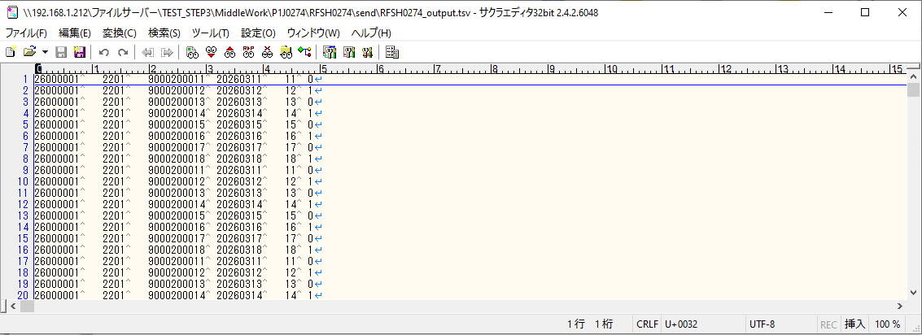

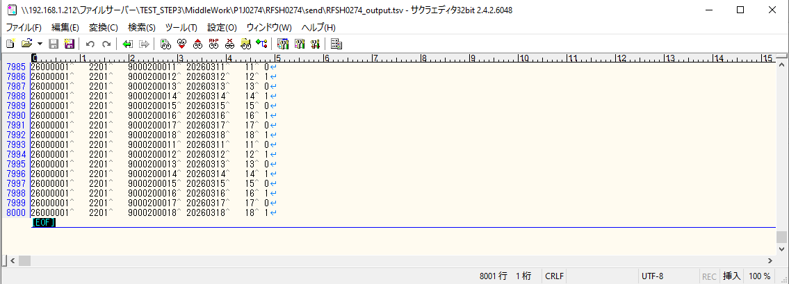

■7回目 正常系・データ行1000行以上


データ行が1010行。

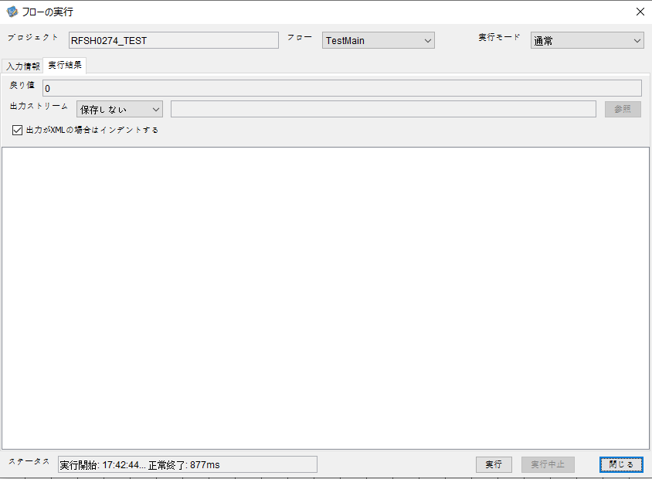

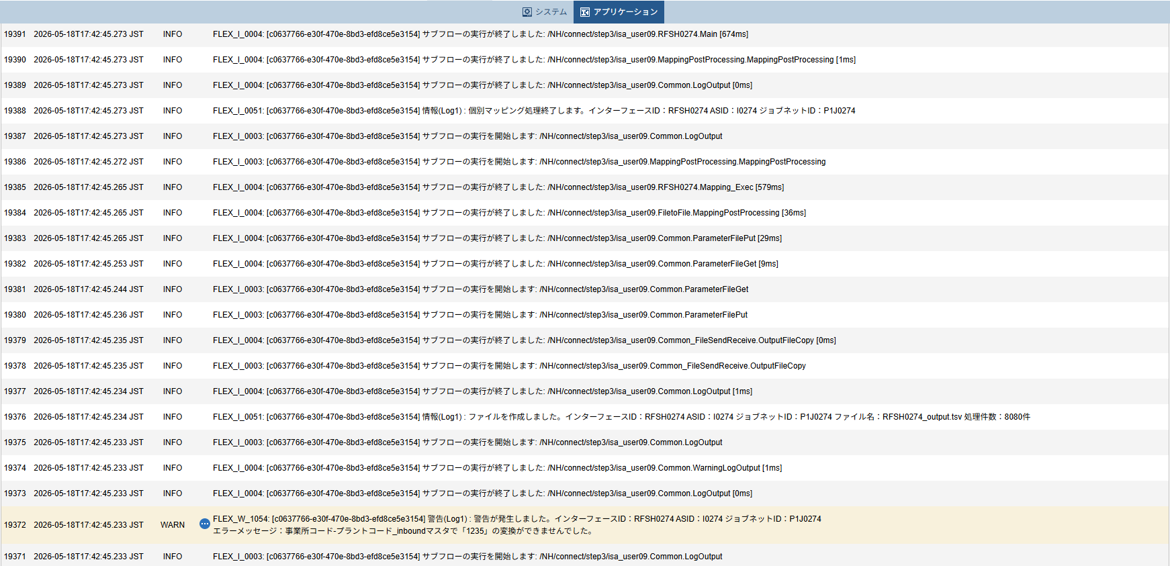

 |  | 行 | 日時 | レベル | メッセージ
 |  | 19315 | 2026-05-18T17:42:44.599 JST | INFO | FLEX_I_0003: [c0637766-e30f-470e-8bd3-efd8ce5e3154] サブフローの実行を開始します: /NH/connect/step3/isa_user09.RFSH0274.Main
 |  | 19316 | 2026-05-18T17:42:44.628 JST | INFO | FLEX_I_0003: [c0637766-e30f-470e-8bd3-efd8ce5e3154] サブフローの実行を開始します: /NH/connect/step3/isa_user09.MappingPreProcessing.MappingPreProcessing
 |  | 19317 | 2026-05-18T17:42:44.629 JST | INFO | FLEX_I_0003: [c0637766-e30f-470e-8bd3-efd8ce5e3154] サブフローの実行を開始します: /NH/connect/step3/isa_user09.Common.LogOutput
 |  | 19318 | 2026-05-18T17:42:44.629 JST | INFO | FLEX_I_0051: [c0637766-e30f-470e-8bd3-efd8ce5e3154] 情報(Log1) : 個別マッピング処理開始します。インターフェースID：RFSH0274 ASID：I0274 ジョブネットID：P1J0274
 |  | 19319 | 2026-05-18T17:42:44.629 JST | INFO | FLEX_I_0004: [c0637766-e30f-470e-8bd3-efd8ce5e3154] サブフローの実行が終了しました: /NH/connect/step3/isa_user09.Common.LogOutput [0ms]
 |  | 19320 | 2026-05-18T17:42:44.630 JST | INFO | FLEX_I_0003: [c0637766-e30f-470e-8bd3-efd8ce5e3154] サブフローの実行を開始します: /NH/connect/step3/isa_user09.Common.InputParameterCheck
 |  | 19321 | 2026-05-18T17:42:44.630 JST | INFO | FLEX_I_0004: [c0637766-e30f-470e-8bd3-efd8ce5e3154] サブフローの実行が終了しました: /NH/connect/step3/isa_user09.Common.InputParameterCheck [0ms]
 |  | 19322 | 2026-05-18T17:42:44.630 JST | INFO | FLEX_I_0003: [c0637766-e30f-470e-8bd3-efd8ce5e3154] サブフローの実行を開始します: /NH/connect/step3/isa_user09.Common.SettingInit
 |  | 19323 | 2026-05-18T17:42:44.648 JST | INFO | FLEX_I_0004: [c0637766-e30f-470e-8bd3-efd8ce5e3154] サブフローの実行が終了しました: /NH/connect/step3/isa_user09.Common.SettingInit [18ms]
 |  | 19324 | 2026-05-18T17:42:44.649 JST | INFO | FLEX_I_0003: [c0637766-e30f-470e-8bd3-efd8ce5e3154] サブフローの実行を開始します: /NH/connect/step3/isa_user09.Common.ParameterFileGet
 |  | 19325 | 2026-05-18T17:42:44.658 JST | INFO | FLEX_I_0004: [c0637766-e30f-470e-8bd3-efd8ce5e3154] サブフローの実行が終了しました: /NH/connect/step3/isa_user09.Common.ParameterFileGet [9ms]
 |  | 19326 | 2026-05-18T17:42:44.658 JST | INFO | FLEX_I_0003: [c0637766-e30f-470e-8bd3-efd8ce5e3154] サブフローの実行を開始します: /NH/connect/step3/isa_user09.Common_FileSendReceive.WorkFileDelete
 |  | 19327 | 2026-05-18T17:42:44.659 JST | INFO | FLEX_I_0004: [c0637766-e30f-470e-8bd3-efd8ce5e3154] サブフローの実行が終了しました: /NH/connect/step3/isa_user09.Common_FileSendReceive.WorkFileDelete [1ms]
 |  | 19328 | 2026-05-18T17:42:44.659 JST | INFO | FLEX_I_0003: [c0637766-e30f-470e-8bd3-efd8ce5e3154] サブフローの実行を開始します: /NH/connect/step3/isa_user09.Common.ParameterFileGet
 |  | 19329 | 2026-05-18T17:42:44.668 JST | INFO | FLEX_I_0004: [c0637766-e30f-470e-8bd3-efd8ce5e3154] サブフローの実行が終了しました: /NH/connect/step3/isa_user09.Common.ParameterFileGet [9ms]
 |  | 19330 | 2026-05-18T17:42:44.669 JST | INFO | FLEX_I_0003: [c0637766-e30f-470e-8bd3-efd8ce5e3154] サブフローの実行を開始します: /NH/connect/step3/isa_user09.Common_FileSendReceive.WorkFileDelete
 |  | 19331 | 2026-05-18T17:42:44.685 JST | INFO | FLEX_I_0004: [c0637766-e30f-470e-8bd3-efd8ce5e3154] サブフローの実行が終了しました: /NH/connect/step3/isa_user09.Common_FileSendReceive.WorkFileDelete [16ms]
 |  | 19332 | 2026-05-18T17:42:44.685 JST | INFO | FLEX_I_0003: [c0637766-e30f-470e-8bd3-efd8ce5e3154] サブフローの実行を開始します: /NH/connect/step3/isa_user09.Common_Conversion.GetConversionMst
 |  | 19333 | 2026-05-18T17:42:44.686 JST | INFO | FLEX_I_0004: [c0637766-e30f-470e-8bd3-efd8ce5e3154] サブフローの実行が終了しました: /NH/connect/step3/isa_user09.Common_Conversion.GetConversionMst [1ms]
 |  | 19334 | 2026-05-18T17:42:44.686 JST | INFO | FLEX_I_0004: [c0637766-e30f-470e-8bd3-efd8ce5e3154] サブフローの実行が終了しました: /NH/connect/step3/isa_user09.MappingPreProcessing.MappingPreProcessing [58ms]
 |  | 19335 | 2026-05-18T17:42:44.686 JST | INFO | FLEX_I_0003: [c0637766-e30f-470e-8bd3-efd8ce5e3154] サブフローの実行を開始します: /NH/connect/step3/isa_user09.RFSH0274.Mapping_Exec
 |  | 19336 | 2026-05-18T17:42:44.687 JST | INFO | FLEX_I_0003: [c0637766-e30f-470e-8bd3-efd8ce5e3154] サブフローの実行を開始します: /NH/connect/step3/isa_user09.FiletoFile.MappingPreProcessing
 |  | 19337 | 2026-05-18T17:42:44.689 JST | INFO | FLEX_I_0003: [c0637766-e30f-470e-8bd3-efd8ce5e3154] サブフローの実行を開始します: /NH/connect/step3/isa_user09.Common.ParameterFileGet
 |  | 19338 | 2026-05-18T17:42:44.698 JST | INFO | FLEX_I_0004: [c0637766-e30f-470e-8bd3-efd8ce5e3154] サブフローの実行が終了しました: /NH/connect/step3/isa_user09.Common.ParameterFileGet [9ms]
 |  | 19339 | 2026-05-18T17:42:44.707 JST | INFO | FLEX_I_0003: [c0637766-e30f-470e-8bd3-efd8ce5e3154] サブフローの実行を開始します: /NH/connect/step3/isa_user09.Common.ParameterFilePut
 |  | 19340 | 2026-05-18T17:42:44.711 JST | INFO | FLEX_I_0003: [c0637766-e30f-470e-8bd3-efd8ce5e3154] サブフローの実行を開始します: /NH/connect/step3/isa_user09.Common.ParameterFileGet
 |  | 19341 | 2026-05-18T17:42:44.720 JST | INFO | FLEX_I_0004: [c0637766-e30f-470e-8bd3-efd8ce5e3154] サブフローの実行が終了しました: /NH/connect/step3/isa_user09.Common.ParameterFileGet [9ms]
 |  | 19342 | 2026-05-18T17:42:44.731 JST | INFO | FLEX_I_0004: [c0637766-e30f-470e-8bd3-efd8ce5e3154] サブフローの実行が終了しました: /NH/connect/step3/isa_user09.Common.ParameterFilePut [24ms]
 |  | 19343 | 2026-05-18T17:42:44.731 JST | INFO | FLEX_I_0003: [c0637766-e30f-470e-8bd3-efd8ce5e3154] サブフローの実行を開始します: /NH/connect/step3/isa_user09.FiletoFile.PutParameterFileCaseMulitipleFiles
 |  | 19344 | 2026-05-18T17:42:44.732 JST | INFO | FLEX_I_0003: [c0637766-e30f-470e-8bd3-efd8ce5e3154] サブフローの実行を開始します: /NH/connect/step3/isa_user09.Common.ParameterFilePut
 |  | 19345 | 2026-05-18T17:42:44.736 JST | INFO | FLEX_I_0003: [c0637766-e30f-470e-8bd3-efd8ce5e3154] サブフローの実行を開始します: /NH/connect/step3/isa_user09.Common.ParameterFileGet
 |  | 19346 | 2026-05-18T17:42:44.744 JST | INFO | FLEX_I_0004: [c0637766-e30f-470e-8bd3-efd8ce5e3154] サブフローの実行が終了しました: /NH/connect/step3/isa_user09.Common.ParameterFileGet [8ms]
 |  | 19347 | 2026-05-18T17:42:44.755 JST | INFO | FLEX_I_0004: [c0637766-e30f-470e-8bd3-efd8ce5e3154] サブフローの実行が終了しました: /NH/connect/step3/isa_user09.Common.ParameterFilePut [23ms]
 |  | 19348 | 2026-05-18T17:42:44.756 JST | INFO | FLEX_I_0003: [c0637766-e30f-470e-8bd3-efd8ce5e3154] サブフローの実行を開始します: /NH/connect/step3/isa_user09.Common.ParameterFilePut
 |  | 19349 | 2026-05-18T17:42:44.760 JST | INFO | FLEX_I_0003: [c0637766-e30f-470e-8bd3-efd8ce5e3154] サブフローの実行を開始します: /NH/connect/step3/isa_user09.Common.ParameterFileGet
 |  | 19350 | 2026-05-18T17:42:44.769 JST | INFO | FLEX_I_0004: [c0637766-e30f-470e-8bd3-efd8ce5e3154] サブフローの実行が終了しました: /NH/connect/step3/isa_user09.Common.ParameterFileGet [9ms]
 |  | 19351 | 2026-05-18T17:42:44.780 JST | INFO | FLEX_I_0004: [c0637766-e30f-470e-8bd3-efd8ce5e3154] サブフローの実行が終了しました: /NH/connect/step3/isa_user09.Common.ParameterFilePut [24ms]
 |  | 19352 | 2026-05-18T17:42:44.781 JST | INFO | FLEX_I_0003: [c0637766-e30f-470e-8bd3-efd8ce5e3154] サブフローの実行を開始します: /NH/connect/step3/isa_user09.Common.ParameterFileGet
 |  | 19353 | 2026-05-18T17:42:44.798 JST | INFO | FLEX_I_0004: [c0637766-e30f-470e-8bd3-efd8ce5e3154] サブフローの実行が終了しました: /NH/connect/step3/isa_user09.Common.ParameterFileGet [17ms]
 |  | 19354 | 2026-05-18T17:42:44.798 JST | INFO | FLEX_I_0004: [c0637766-e30f-470e-8bd3-efd8ce5e3154] サブフローの実行が終了しました: /NH/connect/step3/isa_user09.FiletoFile.PutParameterFileCaseMulitipleFiles [67ms]
 |  | 19355 | 2026-05-18T17:42:44.798 JST | INFO | FLEX_I_0004: [c0637766-e30f-470e-8bd3-efd8ce5e3154] サブフローの実行が終了しました: /NH/connect/step3/isa_user09.FiletoFile.MappingPreProcessing [111ms]
 |  | 19356 | 2026-05-18T17:42:44.799 JST | INFO | FLEX_I_0003: [c0637766-e30f-470e-8bd3-efd8ce5e3154] サブフローの実行を開始します: /NH/connect/step3/isa_user09.RFSH0274.Mapping_Caller
 |  | 19357 | 2026-05-18T17:42:44.818 JST | INFO | FLEX_I_0003: [c0637766-e30f-470e-8bd3-efd8ce5e3154] サブフローの実行を開始します: /NH/connect/step3/isa_user09.Mapping_0022-2.Mapping
 |  | 19358 | 2026-05-18T17:42:45.213 JST | INFO | FLEX_I_0004: [c0637766-e30f-470e-8bd3-efd8ce5e3154] サブフローの実行が終了しました: /NH/connect/step3/isa_user09.Mapping_0022-2.Mapping [395ms]
 |  | 19359 | 2026-05-18T17:42:45.214 JST | INFO | FLEX_I_0003: [c0637766-e30f-470e-8bd3-efd8ce5e3154] サブフローの実行を開始します: /NH/connect/step3/isa_user09.RFSH0274.Mapping_FilePut
 |  | 19360 | 2026-05-18T17:42:45.222 JST | INFO | FLEX_I_0004: [c0637766-e30f-470e-8bd3-efd8ce5e3154] サブフローの実行が終了しました: /NH/connect/step3/isa_user09.RFSH0274.Mapping_FilePut [8ms]
 |  | 19361 | 2026-05-18T17:42:45.222 JST | INFO | FLEX_I_0003: [c0637766-e30f-470e-8bd3-efd8ce5e3154] サブフローの実行を開始します: /NH/connect/step3/isa_user09.Mapping_0022-2.Mapping
 |  | 19362 | 2026-05-18T17:42:45.225 JST | INFO | FLEX_I_0004: [c0637766-e30f-470e-8bd3-efd8ce5e3154] サブフローの実行が終了しました: /NH/connect/step3/isa_user09.Mapping_0022-2.Mapping [3ms]
 |  | 19363 | 2026-05-18T17:42:45.225 JST | INFO | FLEX_I_0003: [c0637766-e30f-470e-8bd3-efd8ce5e3154] サブフローの実行を開始します: /NH/connect/step3/isa_user09.RFSH0274.Mapping_FilePut
 |  | 19364 | 2026-05-18T17:42:45.228 JST | INFO | FLEX_I_0004: [c0637766-e30f-470e-8bd3-efd8ce5e3154] サブフローの実行が終了しました: /NH/connect/step3/isa_user09.RFSH0274.Mapping_FilePut [3ms]
 |  | 19365 | 2026-05-18T17:42:45.229 JST | INFO | FLEX_I_0004: [c0637766-e30f-470e-8bd3-efd8ce5e3154] サブフローの実行が終了しました: /NH/connect/step3/isa_user09.RFSH0274.Mapping_Caller [430ms]
 |  | 19366 | 2026-05-18T17:42:45.229 JST | INFO | FLEX_I_0003: [c0637766-e30f-470e-8bd3-efd8ce5e3154] サブフローの実行を開始します: /NH/connect/step3/isa_user09.FiletoFile.MappingPostProcessing
 |  | 19367 | 2026-05-18T17:42:45.232 JST | INFO | FLEX_I_0003: [c0637766-e30f-470e-8bd3-efd8ce5e3154] サブフローの実行を開始します: /NH/connect/step3/isa_user09.Common.WarningLogOutput
 |  | 19368 | 2026-05-18T17:42:45.232 JST | INFO | FLEX_I_0003: [c0637766-e30f-470e-8bd3-efd8ce5e3154] サブフローの実行を開始します: /NH/connect/step3/isa_user09.Common.LogOutput
 | No.5-2-1 | 19369 | 2026-05-18T17:42:45.233 JST | WARN | FLEX_W_1054: [c0637766-e30f-470e-8bd3-efd8ce5e3154] 警告(Log1) : det-warn:RFSH0274 マッピング処理にてコード変換が正しく行われませんでした。インターフェースID：RFSH0274 ASID：I0274 ジョブネットID：P1J0274 変換エラーメッセージ： NH、connect/step3、isa_user09、FiletoFile、MappingPostProcessing、I0274、P1J0274
 |  | 19370 | 2026-05-18T17:42:45.233 JST | INFO | FLEX_I_0004: [c0637766-e30f-470e-8bd3-efd8ce5e3154] サブフローの実行が終了しました: /NH/connect/step3/isa_user09.Common.LogOutput [1ms]
 |  | 19371 | 2026-05-18T17:42:45.233 JST | INFO | FLEX_I_0003: [c0637766-e30f-470e-8bd3-efd8ce5e3154] サブフローの実行を開始します: /NH/connect/step3/isa_user09.Common.LogOutput
 | No.5-2-1 | 19372 | 2026-05-18T17:42:45.233 JST | WARN | FLEX_W_1054: [c0637766-e30f-470e-8bd3-efd8ce5e3154] 警告(Log1) : 警告が発生しました。インターフェースID：RFSH0274 ASID：I0274 ジョブネットID：P1J0274
 |  | 19373 | 2026-05-18T17:42:45.233 JST | INFO | FLEX_I_0004: [c0637766-e30f-470e-8bd3-efd8ce5e3154] サブフローの実行が終了しました: /NH/connect/step3/isa_user09.Common.LogOutput [0ms]
 |  | 19374 | 2026-05-18T17:42:45.233 JST | INFO | FLEX_I_0004: [c0637766-e30f-470e-8bd3-efd8ce5e3154] サブフローの実行が終了しました: /NH/connect/step3/isa_user09.Common.WarningLogOutput [1ms]
 |  | 19375 | 2026-05-18T17:42:45.233 JST | INFO | FLEX_I_0003: [c0637766-e30f-470e-8bd3-efd8ce5e3154] サブフローの実行を開始します: /NH/connect/step3/isa_user09.Common.LogOutput
 |  | 19376 | 2026-05-18T17:42:45.234 JST | INFO | FLEX_I_0051: [c0637766-e30f-470e-8bd3-efd8ce5e3154] 情報(Log1) : ファイルを作成しました。インターフェースID：RFSH0274 ASID：I0274 ジョブネットID：P1J0274 ファイル名：RFSH0274_output.tsv 処理件数：8080件
 |  | 19377 | 2026-05-18T17:42:45.234 JST | INFO | FLEX_I_0004: [c0637766-e30f-470e-8bd3-efd8ce5e3154] サブフローの実行が終了しました: /NH/connect/step3/isa_user09.Common.LogOutput [1ms]
 |  | 19378 | 2026-05-18T17:42:45.235 JST | INFO | FLEX_I_0003: [c0637766-e30f-470e-8bd3-efd8ce5e3154] サブフローの実行を開始します: /NH/connect/step3/isa_user09.Common_FileSendReceive.OutputFileCopy
 |  | 19379 | 2026-05-18T17:42:45.235 JST | INFO | FLEX_I_0004: [c0637766-e30f-470e-8bd3-efd8ce5e3154] サブフローの実行が終了しました: /NH/connect/step3/isa_user09.Common_FileSendReceive.OutputFileCopy [0ms]
 |  | 19380 | 2026-05-18T17:42:45.236 JST | INFO | FLEX_I_0003: [c0637766-e30f-470e-8bd3-efd8ce5e3154] サブフローの実行を開始します: /NH/connect/step3/isa_user09.Common.ParameterFilePut
 |  | 19381 | 2026-05-18T17:42:45.244 JST | INFO | FLEX_I_0003: [c0637766-e30f-470e-8bd3-efd8ce5e3154] サブフローの実行を開始します: /NH/connect/step3/isa_user09.Common.ParameterFileGet
 |  | 19382 | 2026-05-18T17:42:45.253 JST | INFO | FLEX_I_0004: [c0637766-e30f-470e-8bd3-efd8ce5e3154] サブフローの実行が終了しました: /NH/connect/step3/isa_user09.Common.ParameterFileGet [9ms]
 |  | 19383 | 2026-05-18T17:42:45.265 JST | INFO | FLEX_I_0004: [c0637766-e30f-470e-8bd3-efd8ce5e3154] サブフローの実行が終了しました: /NH/connect/step3/isa_user09.Common.ParameterFilePut [29ms]
 |  | 19384 | 2026-05-18T17:42:45.265 JST | INFO | FLEX_I_0004: [c0637766-e30f-470e-8bd3-efd8ce5e3154] サブフローの実行が終了しました: /NH/connect/step3/isa_user09.FiletoFile.MappingPostProcessing [36ms]
 |  | 19385 | 2026-05-18T17:42:45.265 JST | INFO | FLEX_I_0004: [c0637766-e30f-470e-8bd3-efd8ce5e3154] サブフローの実行が終了しました: /NH/connect/step3/isa_user09.RFSH0274.Mapping_Exec [579ms]
 |  | 19386 | 2026-05-18T17:42:45.272 JST | INFO | FLEX_I_0003: [c0637766-e30f-470e-8bd3-efd8ce5e3154] サブフローの実行を開始します: /NH/connect/step3/isa_user09.MappingPostProcessing.MappingPostProcessing
 |  | 19387 | 2026-05-18T17:42:45.273 JST | INFO | FLEX_I_0003: [c0637766-e30f-470e-8bd3-efd8ce5e3154] サブフローの実行を開始します: /NH/connect/step3/isa_user09.Common.LogOutput
 |  | 19388 | 2026-05-18T17:42:45.273 JST | INFO | FLEX_I_0051: [c0637766-e30f-470e-8bd3-efd8ce5e3154] 情報(Log1) : 個別マッピング処理終了します。インターフェースID：RFSH0274 ASID：I0274 ジョブネットID：P1J0274
 |  | 19389 | 2026-05-18T17:42:45.273 JST | INFO | FLEX_I_0004: [c0637766-e30f-470e-8bd3-efd8ce5e3154] サブフローの実行が終了しました: /NH/connect/step3/isa_user09.Common.LogOutput [0ms]
 |  | 19390 | 2026-05-18T17:42:45.273 JST | INFO | FLEX_I_0004: [c0637766-e30f-470e-8bd3-efd8ce5e3154] サブフローの実行が終了しました: /NH/connect/step3/isa_user09.MappingPostProcessing.MappingPostProcessing [1ms]
 |  | 19391 | 2026-05-18T17:42:45.273 JST | INFO | FLEX_I_0004: [c0637766-e30f-470e-8bd3-efd8ce5e3154] サブフローの実行が終了しました: /NH/connect/step3/isa_user09.RFSH0274.Main [674ms]

 | No.4-2-3

エビデンス(個別)
■1回目 正常系・0byteファイル

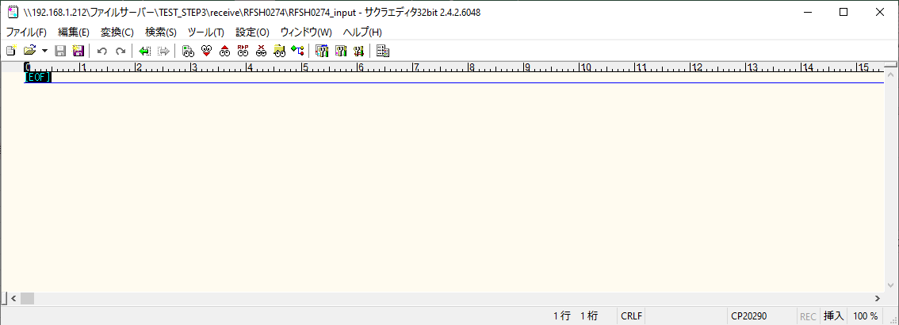
受信ファイルサイズが0byte



 |  | 行 | 日時 | レベル | メッセージ
 |  | 19499 | 2026-05-18T17:47:27.110 JST | INFO | FLEX_I_0003: [c81f8cf7-0c0a-45a7-8c4b-bd986ef0fa81] サブフローの実行を開始します: /NH/connect/step3/isa_user09.RFSH0274.Main
 |  | 19500 | 2026-05-18T17:47:27.111 JST | INFO | FLEX_I_0003: [c81f8cf7-0c0a-45a7-8c4b-bd986ef0fa81] サブフローの実行を開始します: /NH/connect/step3/isa_user09.MappingPreProcessing.MappingPreProcessing
 |  | 19501 | 2026-05-18T17:47:27.113 JST | INFO | FLEX_I_0003: [c81f8cf7-0c0a-45a7-8c4b-bd986ef0fa81] サブフローの実行を開始します: /NH/connect/step3/isa_user09.Common.LogOutput
 |  | 19502 | 2026-05-18T17:47:27.114 JST | INFO | FLEX_I_0051: [c81f8cf7-0c0a-45a7-8c4b-bd986ef0fa81] 情報(Log1) : 個別マッピング処理開始します。インターフェースID：RFSH0274 ASID：I0274 ジョブネットID：P1J0274
 |  | 19503 | 2026-05-18T17:47:27.114 JST | INFO | FLEX_I_0004: [c81f8cf7-0c0a-45a7-8c4b-bd986ef0fa81] サブフローの実行が終了しました: /NH/connect/step3/isa_user09.Common.LogOutput [2ms]
 |  | 19504 | 2026-05-18T17:47:27.114 JST | INFO | FLEX_I_0003: [c81f8cf7-0c0a-45a7-8c4b-bd986ef0fa81] サブフローの実行を開始します: /NH/connect/step3/isa_user09.Common.InputParameterCheck
 |  | 19505 | 2026-05-18T17:47:27.114 JST | INFO | FLEX_I_0004: [c81f8cf7-0c0a-45a7-8c4b-bd986ef0fa81] サブフローの実行が終了しました: /NH/connect/step3/isa_user09.Common.InputParameterCheck [0ms]
...
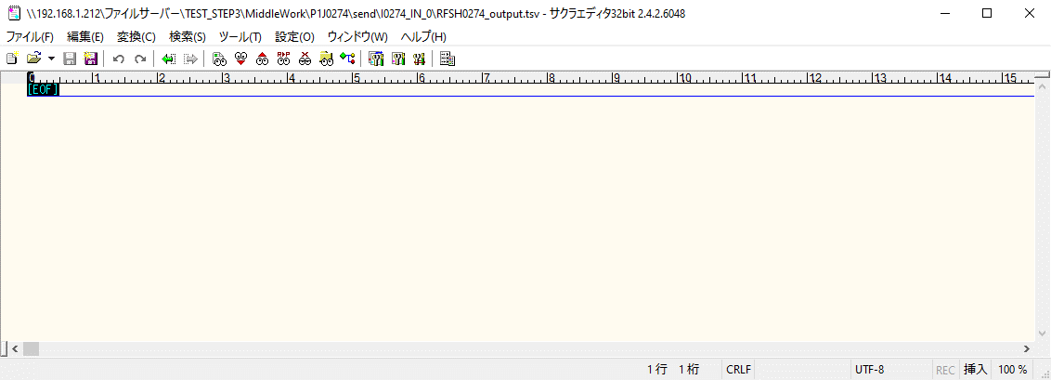
 | No.1-1-1

■2回目 正常系・全項目空データファイル

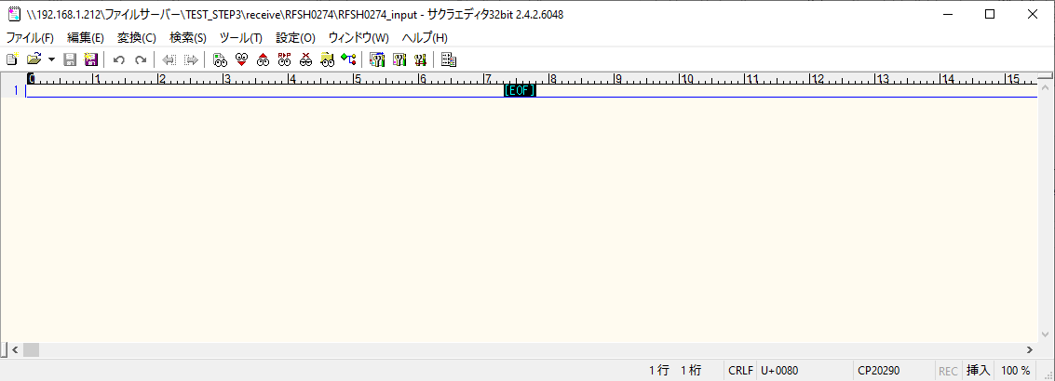

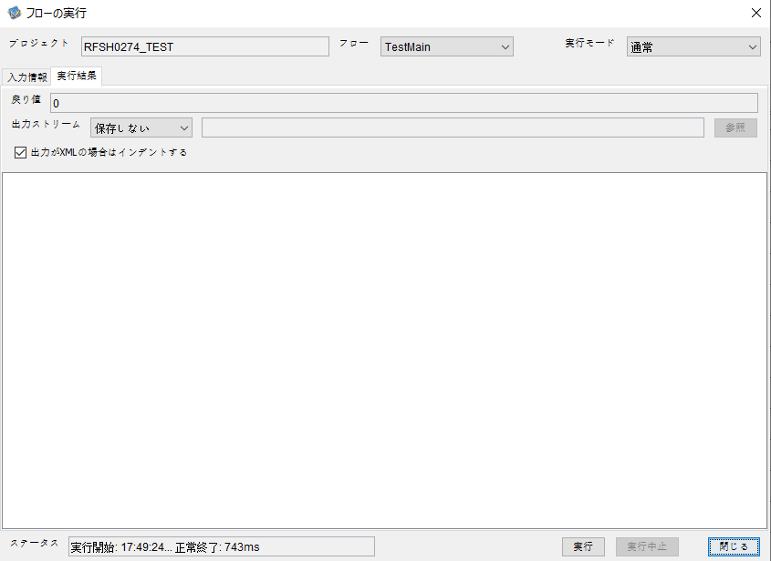

 |  | 行 | 日時 | レベル | メッセージ
 |  | 19548 | 2026-05-18T17:49:24.425 JST | INFO | FLEX_I_0003: [6a09a4f8-4519-4e41-8853-e2714ad49fec] サブフローの実行を開始します: /NH/connect/step3/isa_user09.RFSH0274.Main
 |  | 19549 | 2026-05-18T17:49:24.425 JST | INFO | FLEX_I_0003: [6a09a4f8-4519-4e41-8853-e2714ad49fec] サブフローの実行を開始します: /NH/connect/step3/isa_user09.MappingPreProcessing.MappingPreProcessing
 |  | 19550 | 2026-05-18T17:49:24.426 JST | INFO | FLEX_I_0003: [6a09a4f8-4519-4e41-8853-e2714ad49fec] サブフローの実行を開始します: /NH/connect/step3/isa_user09.Common.LogOutput
 |  | 19551 | 2026-05-18T17:49:24.426 JST | INFO | FLEX_I_0051: [6a09a4f8-4519-4e41-8853-e2714ad49fec] 情報(Log1) : 個別マッピング処理開始します。インターフェースID：RFSH0274 ASID：I0274 ジョブネットID：P1J0274
 |  | 19552 | 2026-05-18T17:49:24.426 JST | INFO | FLEX_I_0004: [6a09a4f8-4519-4e41-8853-e2714ad49fec] サブフローの実行が終了しました: /NH/connect/step3/isa_user09.Common.LogOutput [0ms]
 |  | 19553 | 2026-05-18T17:49:24.427 JST | INFO | FLEX_I_0003: [6a09a4f8-4519-4e41-8853-e2714ad49fec] サブフローの実行を開始します: /NH/connect/step3/isa_user09.Common.InputParameterCheck
...
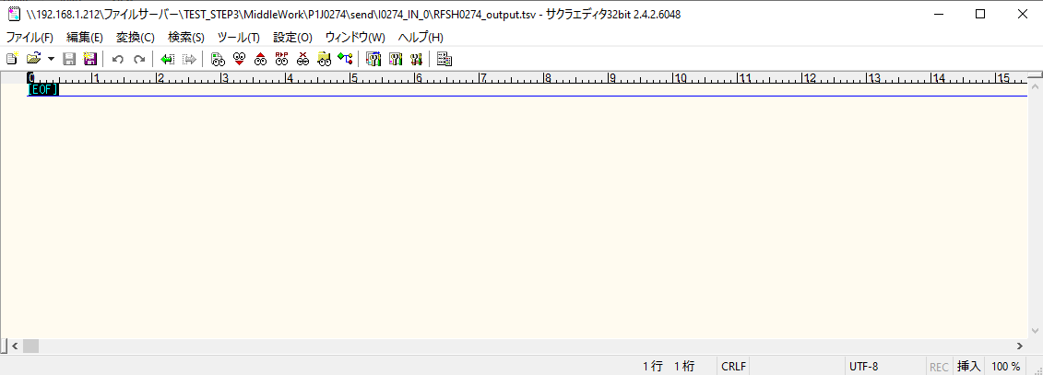
 | No.1-2-1

■3回目 正常系・ファイル定義確認

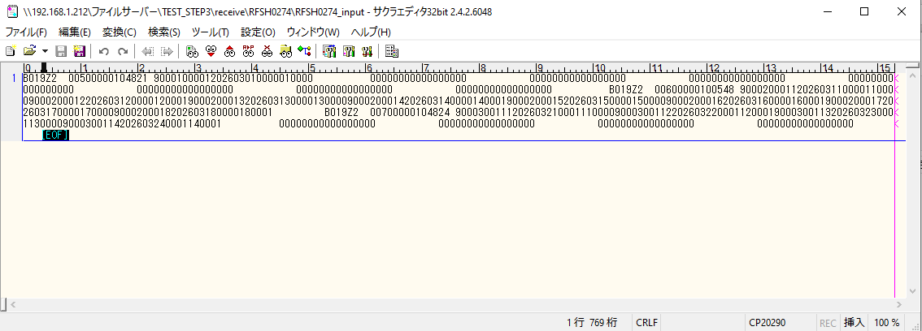

 | No.3-1-1
 | No.3-1-2
 | No.3-1-3
 | No.3-1-4
 | No.3-1-5
 | No.3-1-6



 |  | 行 | 日時 | レベル | メッセージ
 |  | 19652 | 2026-05-18T17:51:32.958 JST | INFO | FLEX_I_0003: [57658de6-bad0-42aa-87e3-888901f5ff2f] サブフローの実行を開始します: /NH/connect/step3/isa_user09.RFSH0274.Main
 |  | 19653 | 2026-05-18T17:51:32.958 JST | INFO | FLEX_I_0003: [57658de6-bad0-42aa-87e3-888901f5ff2f] サブフローの実行を開始します: /NH/connect/step3/isa_user09.MappingPreProcessing.MappingPreProcessing
 |  | 19654 | 2026-05-18T17:51:32.959 JST | INFO | FLEX_I_0003: [57658de6-bad0-42aa-87e3-888901f5ff2f] サブフローの実行を開始します: /NH/connect/step3/isa_user09.Common.LogOutput
 |  | 19655 | 2026-05-18T17:51:32.959 JST | INFO | FLEX_I_0051: [57658de6-bad0-42aa-87e3-888901f5ff2f] 情報(Log1) : 個別マッピング処理開始します。インターフェースID：RFSH0274 ASID：I0274 ジョブネットID：P1J0274
 |  | 19656 | 2026-05-18T17:51:32.959 JST | INFO | FLEX_I_0004: [57658de6-bad0-42aa-87e3-888901f5ff2f] サブフローの実行が終了しました: /NH/connect/step3/isa_user09.Common.LogOutput [0ms]
 |  | 19657 | 2026-05-18T17:51:32.960 JST | INFO | FLEX_I_0003: [57658de6-bad0-42aa-87e3-888901f5ff2f] サブフローの実行を開始します: /NH/connect/step3/isa_user09.Common.InputParameterCheck
 |  | 19658 | 2026-05-18T17:51:32.960 JST | INFO | FLEX_I_0004: [57658de6-bad0-42aa-87e3-888901f5ff2f] サブフローの実行が終了しました: /NH/connect/step3/isa_user09.Common.InputParameterCheck [0ms]
 |  | 19659 | 2026-05-18T17:51:32.960 JST | INFO | FLEX_I_0003: [57658de6-bad0-42aa-87e3-888901f5ff2f] サブフローの実行を開始します: /NH/connect/step3/isa_user09.Common.SettingInit
...
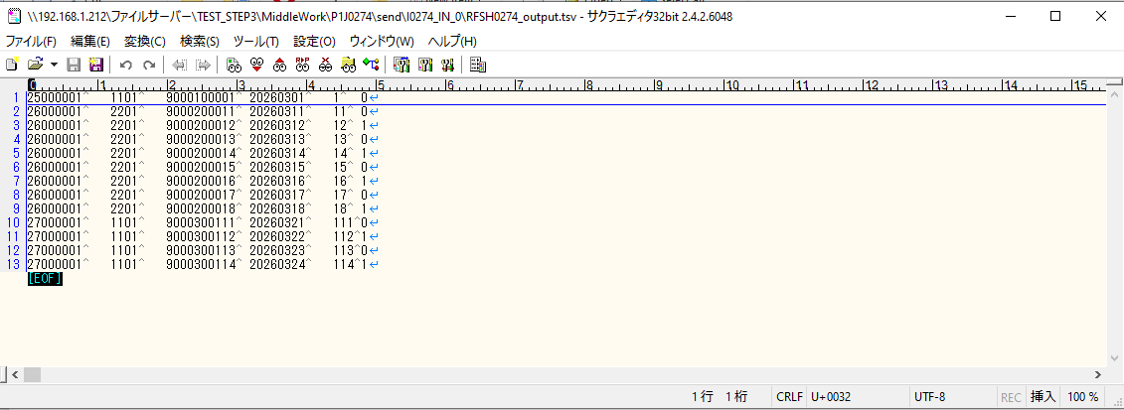
 | No.3-2-1
 | No.3-2-2
 | No.3-2-3
 | No.3-2-4
 | No.3-2-5
 | No.3-2-6

■4回目正常系・列分割→行変換確認（明細0件）

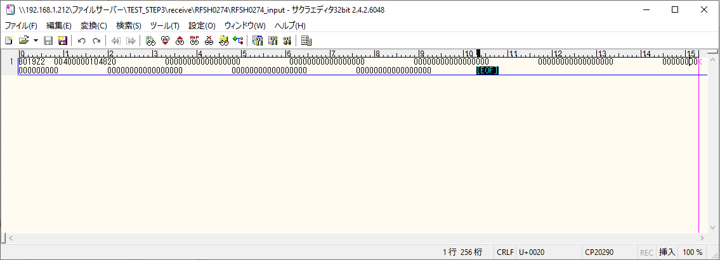

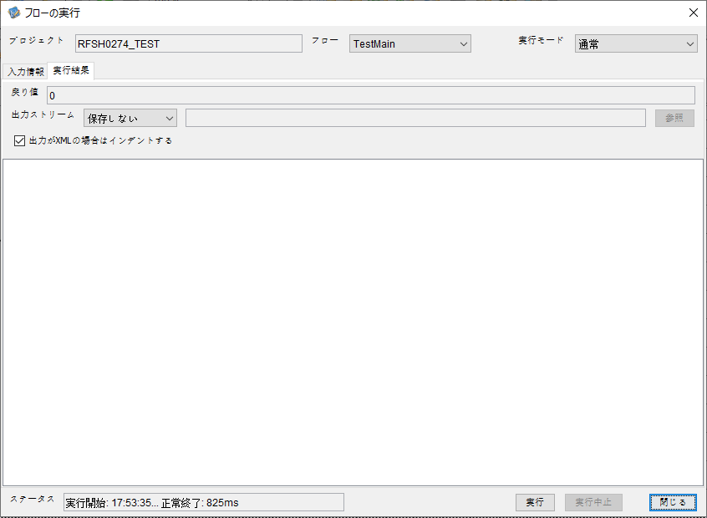

 |  | 行 | 日時 | レベル | メッセージ
 |  | 19772 | 2026-05-18T17:53:35.508 JST | INFO | FLEX_I_0003: [ddb1a0ea-e69c-469a-945c-c03f64ab2ac9] サブフローの実行を開始します: /NH/connect/step3/isa_user09.RFSH0274.Main
 |  | 19773 | 2026-05-18T17:53:35.510 JST | INFO | FLEX_I_0003: [ddb1a0ea-e69c-469a-945c-c03f64ab2ac9] サブフローの実行を開始します: /NH/connect/step3/isa_user09.MappingPreProcessing.MappingPreProcessing
 |  | 19774 | 2026-05-18T17:53:35.511 JST | INFO | FLEX_I_0003: [ddb1a0ea-e69c-469a-945c-c03f64ab2ac9] サブフローの実行を開始します: /NH/connect/step3/isa_user09.Common.LogOutput
 |  | 19775 | 2026-05-18T17:53:35.511 JST | INFO | FLEX_I_0051: [ddb1a0ea-e69c-469a-945c-c03f64ab2ac9] 情報(Log1) : 個別マッピング処理開始します。インターフェースID：RFSH0274 ASID：I0274 ジョブネットID：P1J0274
 |  | 19776 | 2026-05-18T17:53:35.511 JST | INFO | FLEX_I_0004: [ddb1a0ea-e69c-469a-945c-c03f64ab2ac9] サブフローの実行が終了しました: /NH/connect/step3/isa_user09.Common.LogOutput [0ms]
 |  | 19777 | 2026-05-18T17:53:35.512 JST | INFO | FLEX_I_0003: [ddb1a0ea-e69c-469a-945c-c03f64ab2ac9] サブフローの実行を開始します: /NH/connect/step3/isa_user09.Common.InputParameterCheck
 |  | 19778 | 2026-05-18T17:53:35.512 JST | INFO | FLEX_I_0004: [ddb1a0ea-e69c-469a-945c-c03f64ab2ac9] サブフローの実行が終了しました: /NH/connect/step3/isa_user09.Common.InputParameterCheck [0ms]
...
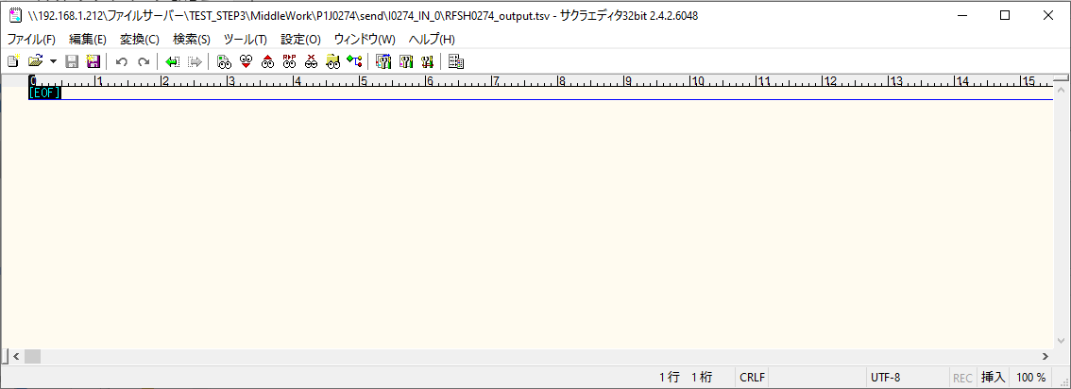

 | No.2-1-1

■5回目正常系・列分割→行変換確認（明細1件）

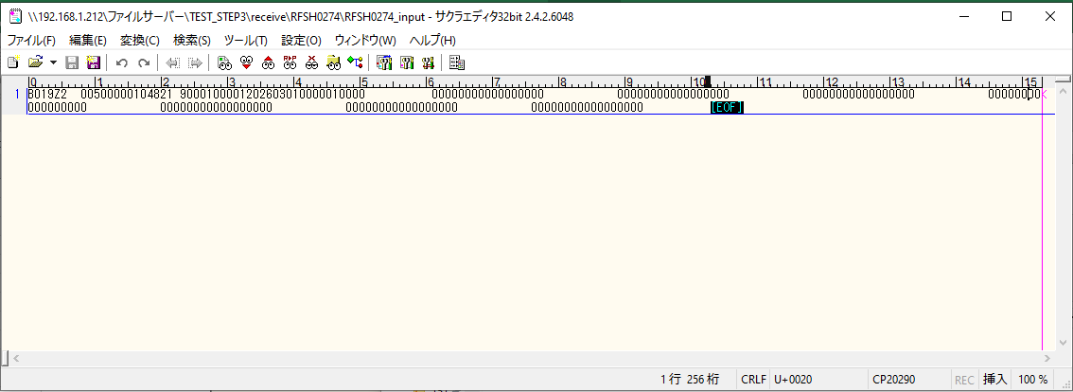



 |  | 行 | 日時 | レベル | メッセージ
 |  | 19825 | 2026-05-18T17:55:58.449 JST | INFO | FLEX_I_0003: [d029f51c-867c-4005-b036-bd716453edf9] サブフローの実行を開始します: /NH/connect/step3/isa_user09.RFSH0274.Main
 |  | 19826 | 2026-05-18T17:55:58.451 JST | INFO | FLEX_I_0003: [d029f51c-867c-4005-b036-bd716453edf9] サブフローの実行を開始します: /NH/connect/step3/isa_user09.MappingPreProcessing.MappingPreProcessing
 |  | 19827 | 2026-05-18T17:55:58.451 JST | INFO | FLEX_I_0003: [d029f51c-867c-4005-b036-bd716453edf9] サブフローの実行を開始します: /NH/connect/step3/isa_user09.Common.LogOutput
 |  | 19828 | 2026-05-18T17:55:58.452 JST | INFO | FLEX_I_0051: [d029f51c-867c-4005-b036-bd716453edf9] 情報(Log1) : 個別マッピング処理開始します。インターフェースID：RFSH0274 ASID：I0274 ジョブネットID：P1J0274
 |  | 19829 | 2026-05-18T17:55:58.452 JST | INFO | FLEX_I_0004: [d029f51c-867c-4005-b036-bd716453edf9] サブフローの実行が終了しました: /NH/connect/step3/isa_user09.Common.LogOutput [1ms]
 |  | 19830 | 2026-05-18T17:55:58.452 JST | INFO | FLEX_I_0003: [d029f51c-867c-4005-b036-bd716453edf9] サブフローの実行を開始します: /NH/connect/step3/isa_user09.Common.InputParameterCheck
...
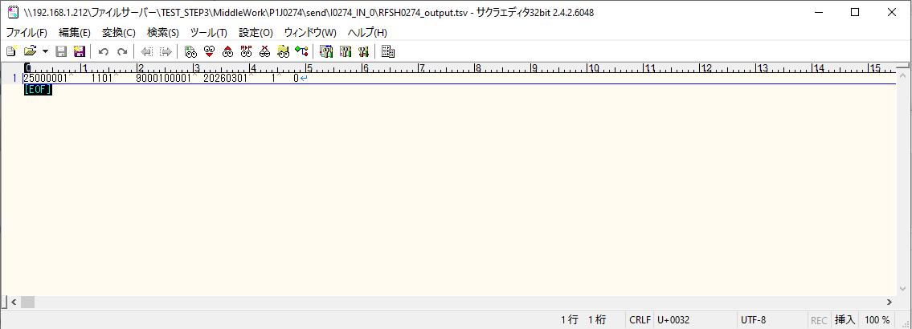

 | No.2-1-2

■6回目正常系・列分割→行変換確認（明細4件）

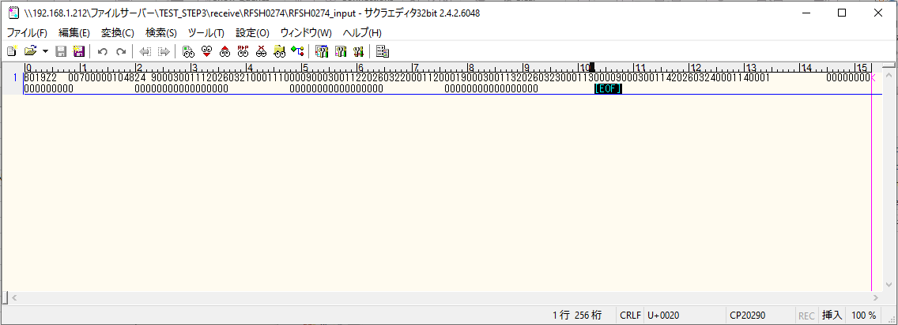



 |  | 行 | 日時 | レベル | メッセージ
 |  | 19901 | 2026-05-18T17:58:10.855 JST | INFO | FLEX_I_0003: [b2353662-84d2-4e2a-b576-a98ba49df26b] サブフローの実行を開始します: /NH/connect/step3/isa_user09.RFSH0274.Main
 |  | 19902 | 2026-05-18T17:58:10.857 JST | INFO | FLEX_I_0003: [b2353662-84d2-4e2a-b576-a98ba49df26b] サブフローの実行を開始します: /NH/connect/step3/isa_user09.MappingPreProcessing.MappingPreProcessing
 |  | 19903 | 2026-05-18T17:58:10.858 JST | INFO | FLEX_I_0003: [b2353662-84d2-4e2a-b576-a98ba49df26b] サブフローの実行を開始します: /NH/connect/step3/isa_user09.Common.LogOutput
 |  | 19904 | 2026-05-18T17:58:10.859 JST | INFO | FLEX_I_0051: [b2353662-84d2-4e2a-b576-a98ba49df26b] 情報(Log1) : 個別マッピング処理開始します。インターフェースID：RFSH0274 ASID：I0274 ジョブネットID：P1J0274
 |  | 19905 | 2026-05-18T17:58:10.859 JST | INFO | FLEX_I_0004: [b2353662-84d2-4e2a-b576-a98ba49df26b] サブフローの実行が終了しました: /NH/connect/step3/isa_user09.Common.LogOutput [1ms]
 |  | 19906 | 2026-05-18T17:58:10.859 JST | INFO | FLEX_I_0003: [b2353662-84d2-4e2a-b576-a98ba49df26b] サブフローの実行を開始します: /NH/connect/step3/isa_user09.Common.InputParameterCheck
 |  | 19907 | 2026-05-18T17:58:10.859 JST | INFO | FLEX_I_0004: [b2353662-84d2-4e2a-b576-a98ba49df26b] サブフローの実行が終了しました: /NH/connect/step3/isa_user09.Common.InputParameterCheck [0ms]
...
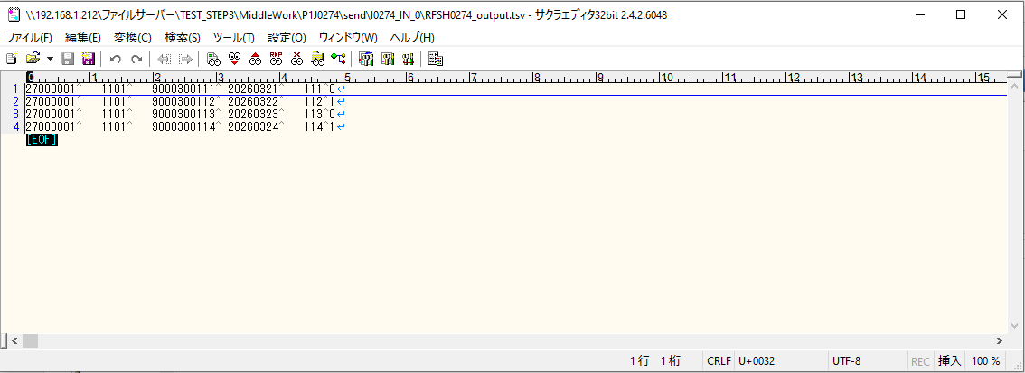
 | No.2-1-4

■7回目正常系・列分割→行変換確認（明細8件）

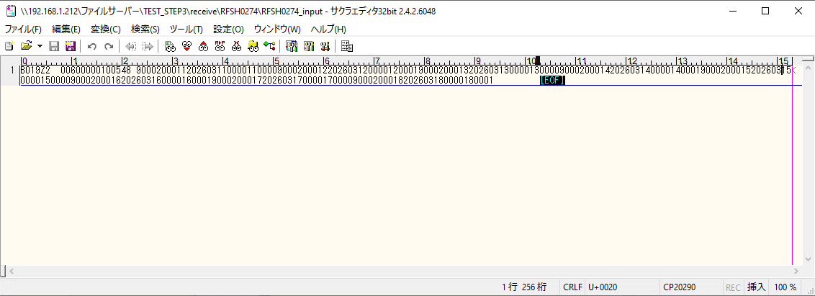



 |  | 行 | 日時 | レベル | メッセージ
 |  | 20009 | 2026-05-18T18:00:36.373 JST | INFO | FLEX_I_0003: [59d9db0c-1fda-4c91-b28f-a8cece6cfb64] サブフローの実行を開始します: /NH/connect/step3/isa_user09.RFSH0274.Main
 |  | 20010 | 2026-05-18T18:00:36.373 JST | INFO | FLEX_I_0003: [59d9db0c-1fda-4c91-b28f-a8cece6cfb64] サブフローの実行を開始します: /NH/connect/step3/isa_user09.MappingPreProcessing.MappingPreProcessing
 |  | 20011 | 2026-05-18T18:00:36.375 JST | INFO | FLEX_I_0003: [59d9db0c-1fda-4c91-b28f-a8cece6cfb64] サブフローの実行を開始します: /NH/connect/step3/isa_user09.Common.LogOutput
 |  | 20012 | 2026-05-18T18:00:36.375 JST | INFO | FLEX_I_0051: [59d9db0c-1fda-4c91-b28f-a8cece6cfb64] 情報(Log1) : 個別マッピング処理開始します。インターフェースID：RFSH0274 ASID：I0274 ジョブネットID：P1J0274
 |  | 20013 | 2026-05-18T18:00:36.375 JST | INFO | FLEX_I_0004: [59d9db0c-1fda-4c91-b28f-a8cece6cfb64] サブフローの実行が終了しました: /NH/connect/step3/isa_user09.Common.LogOutput [0ms]
 |  | 20014 | 2026-05-18T18:00:36.375 JST | INFO | FLEX_I_0003: [59d9db0c-1fda-4c91-b28f-a8cece6cfb64] サブフローの実行を開始します: /NH/connect/step3/isa_user09.Common.InputParameterCheck
 |  | 20015 | 2026-05-18T18:00:36.375 JST | INFO | FLEX_I_0004: [59d9db0c-1fda-4c91-b28f-a8cece6cfb64] サブフローの実行が終了しました: /NH/connect/step3/isa_user09.Common.InputParameterCheck [0ms]
...
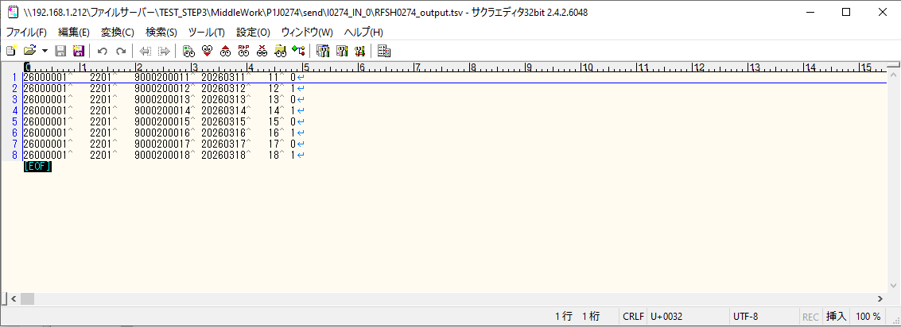

 | No.2-1-3

■8回目正常系・列分割→行変換確認（レコードが複数件あり）

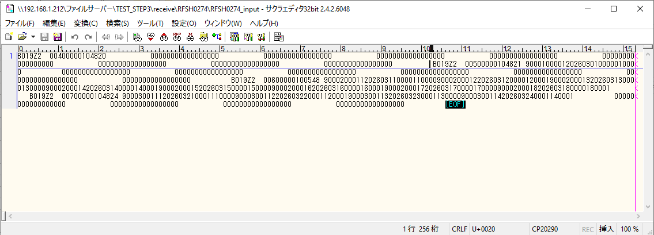



 |  | 行 | 日時 | レベル | メッセージ
 |  | 20312 | 2026-05-18T18:03:32.242 JST | INFO | FLEX_I_0003: [2232123e-b2cb-466a-aa4b-a4d65117f95c] サブフローの実行を開始します: /NH/connect/step3/isa_user09.RFSH0274.Main
 |  | 20313 | 2026-05-18T18:03:32.243 JST | INFO | FLEX_I_0003: [2232123e-b2cb-466a-aa4b-a4d65117f95c] サブフローの実行を開始します: /NH/connect/step3/isa_user09.MappingPreProcessing.MappingPreProcessing
 |  | 20314 | 2026-05-18T18:03:32.244 JST | INFO | FLEX_I_0003: [2232123e-b2cb-466a-aa4b-a4d65117f95c] サブフローの実行を開始します: /NH/connect/step3/isa_user09.Common.LogOutput
 |  | 20315 | 2026-05-18T18:03:32.245 JST | INFO | FLEX_I_0051: [2232123e-b2cb-466a-aa4b-a4d65117f95c] 情報(Log1) : 個別マッピング処理開始します。インターフェースID：RFSH0274 ASID：I0274 ジョブネットID：P1J0274
 |  | 20316 | 2026-05-18T18:03:32.245 JST | INFO | FLEX_I_0004: [2232123e-b2cb-466a-aa4b-a4d65117f95c] サブフローの実行が終了しました: /NH/connect/step3/isa_user09.Common.LogOutput [1ms]
 |  | 20317 | 2026-05-18T18:03:32.245 JST | INFO | FLEX_I_0003: [2232123e-b2cb-466a-aa4b-a4d65117f95c] サブフローの実行を開始します: /NH/connect/step3/isa_user09.Common.InputParameterCheck
 |  | 20318 | 2026-05-18T18:03:32.245 JST | INFO | FLEX_I_0004: [2232123e-b2cb-466a-aa4b-a4d65117f95c] サブフローの実行が終了しました: /NH/connect/step3/isa_user09.Common.InputParameterCheck [0ms]
...
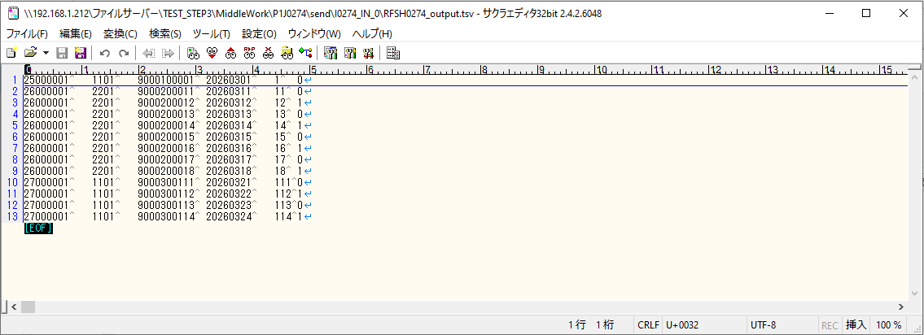
 | No.2-1-5

エビデンス(マッピング)
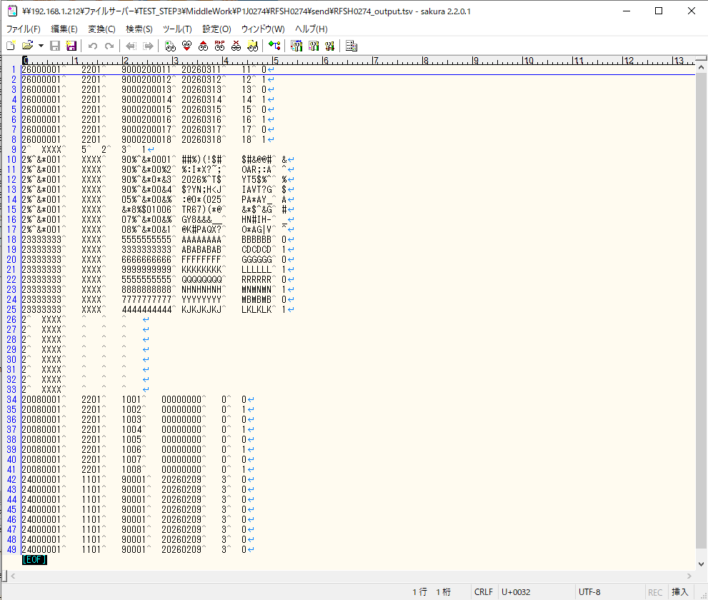
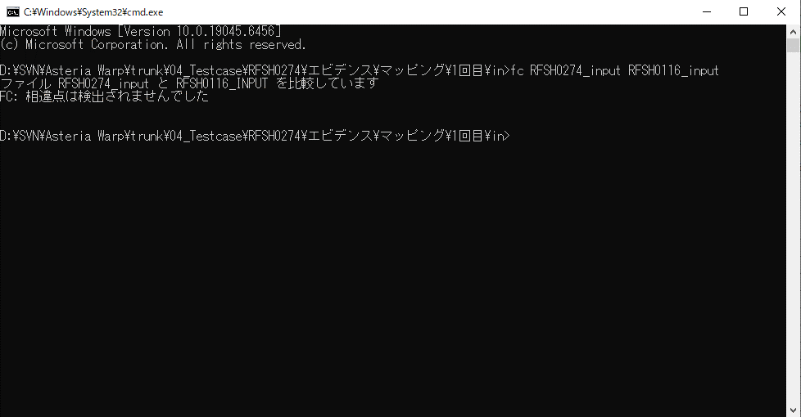
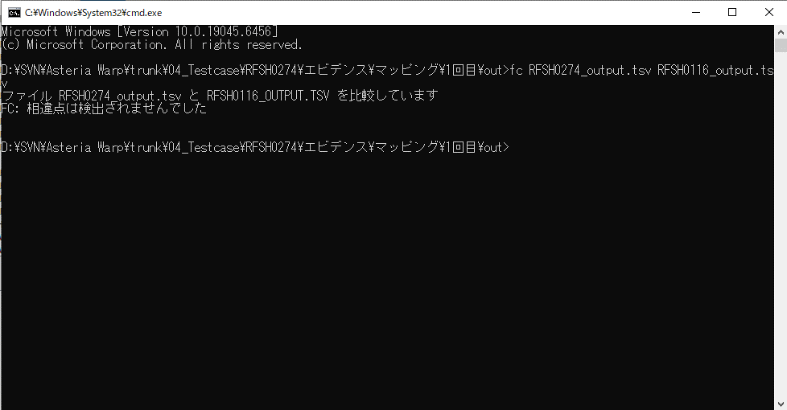
...
■出力ファイル

エビデンス(マッピング)_20260520

...
■出力ファイル

基本情報
項目名 | 値
インターフェースID | RFSH0274
ジョブネットID | P1J0274@I0274
システム情報.中間ワーク親フォルダパス | \\192.168.1.212\ファイルサーバー\TEST_STEP3\MiddleWork\P1J0274
システム情報.送信ファイル格納フォルダ名 | send
個別マッピング用定義ファイル.作成ファイル名 | RFSH0274_output.tsv
個別マッピング定義用ファイル.保存フォルダ名 | 0274_OUT_0
パラメータファイルパス | \\192.168.1.212\ファイルサーバー\TEST_STEP3\Work\P1J0274\parameter.conf
パラメータファイル.受信ファイル格納フォルダパス_[インターフェースID] | \\192.168.1.212\ファイルサーバー\TEST_STEP3\receive\P1J0274

テスト実施時の基本情報を記入

外部定義ファイル
...
テスト実施時の定義ファイル情報を記載
...

